全体校正前
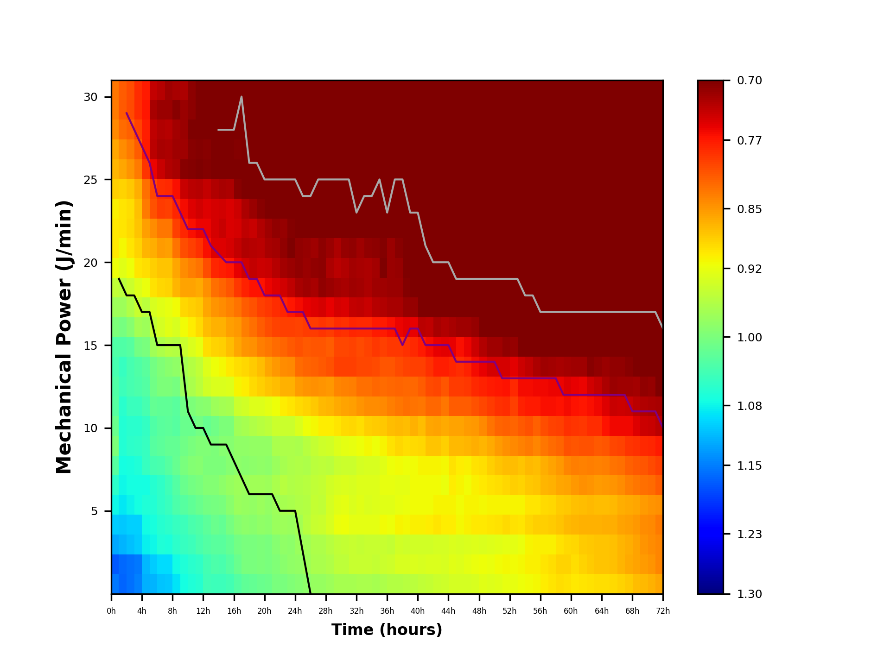
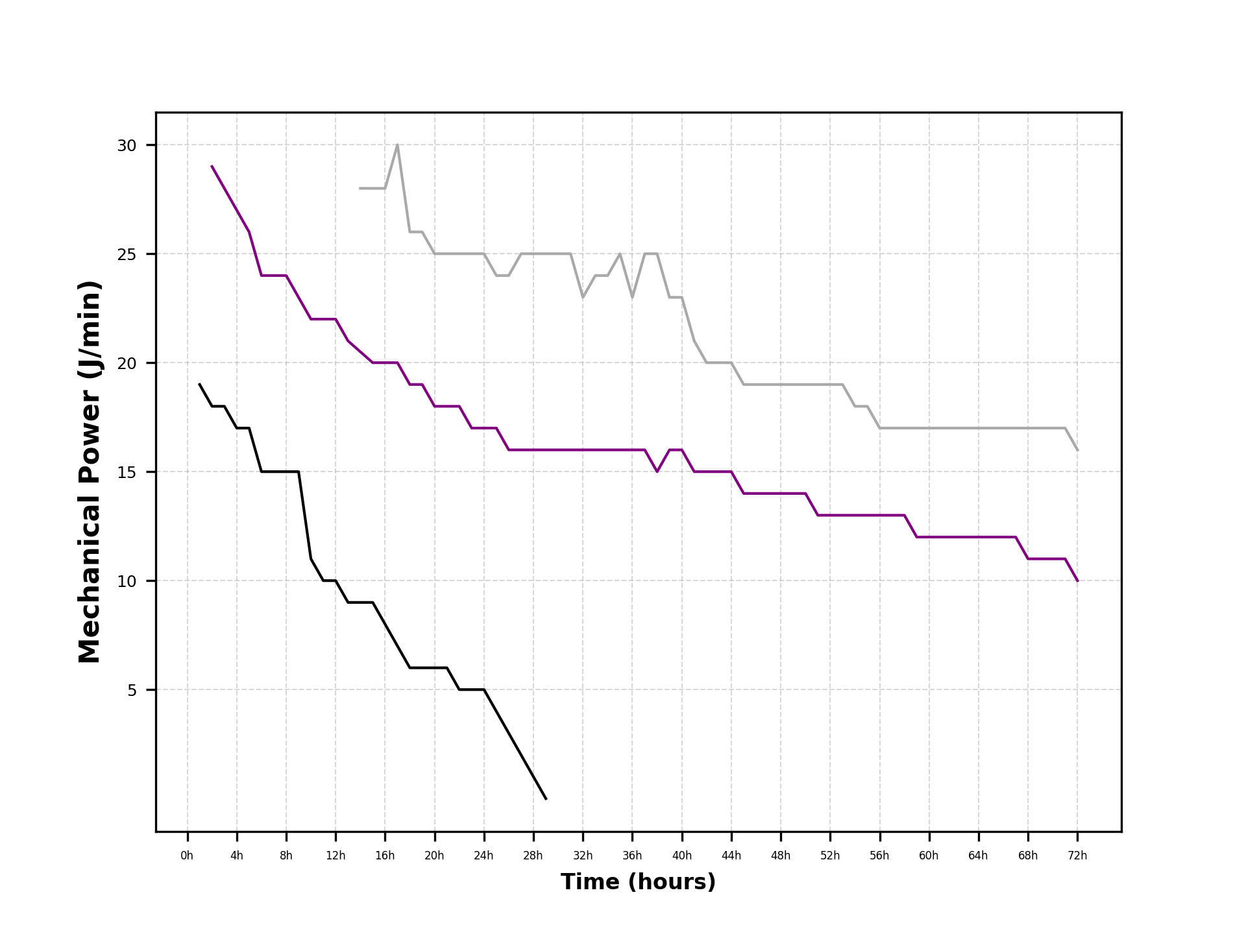
time | mp5 | mp6 | mp7 | mp8 | mp9 | mp10 | mp11 | mp12 | mp13 | mp14 | mp15 | mp16 | mp17 | mp18 | mp19 | mp20 | mp21 | mp22 | mp23 | mp24 | mp25 | mp26 | mp27 | mp28 | mp29 | mp30
1 | 1.1524027431 | 1.171600409 | 1.1248842587 | 1.1045635651 | 1.0793007115 | 1.0565586475 | 1.0271501603 | 0.99933584849 | 1.0119840743 | 1.0260966592 | 1.0316873638 | 1.0394048394 | 1.0315721479 | 0.99925442944 | 0.97600811523 | 0.94896684506 | 0.91791741943 | 0.90263286453 | 0.90263045662 | 0.90712592705 | 0.88736765033 | 0.8707628307 | 0.86018006364 | 0.84246196758 | 0.83224859865 | 0.83060067482
2 | 1.1655159684 | 1.1640207535 | 1.1183169001 | 1.1062410367 | 1.0867456062 | 1.0789743299 | 1.0742347905 | 1.063459017 | 1.0654117453 | 1.0587359646 | 1.0468499958 | 1.04939186 | 1.0315140241 | 1.0035749081 | 0.97585377398 | 0.95429647927 | 0.92540517011 | 0.91311599087 | 0.89968139798 | 0.90104442019 | 0.88881503465 | 0.86099392889 | 0.84321505739 | 0.82406797009 | 0.81163552536 | 0.81383269064 | 这个表直接根据最大值、最小值和 中位数作为热图的分布依据
3 | 1.1585321215 | 1.1579197941 | 1.1109160671 | 1.10281239 | 1.0803425605 | 1.073628177 | 1.0716230937 | 1.0583654651 | 1.060730374 | 1.048584177 | 1.0391540402 | 1.039694442 | 1.0261150481 | 0.99272037949 | 0.96086807541 | 0.94188014804 | 0.91596099426 | 0.90114313769 | 0.89293295273 | 0.89593583355 | 0.88148268783 | 0.84947444025 | 0.83355912754 | 0.81569260728 | 0.80309199351 | 0.80338386559
4 | 1.1483307823 | 1.1529091613 | 1.1044086717 | 1.1012069147 | 1.0739653247 | 1.0748977329 | 1.066471862 | 1.0544541165 | 1.0600987614 | 1.0471754067 | 1.0350708441 | 1.0306307045 | 1.0066104624 | 0.97146390458 | 0.94539665717 | 0.92806816076 | 0.90106326763 | 0.8883399395 | 0.88021005061 | 0.8767254617 | 0.86630186217 | 0.83234907724 | 0.81287021151 | 0.79839365181 | 0.78239706171 | 0.78332972123
5 | 1.1202173581 | 1.115813865 | 1.0831394006 | 1.0771758496 | 1.0656760747 | 1.074652746 | 1.0506755634 | 1.0498795758 | 1.0528585917 | 1.0398301166 | 1.0301083497 | 1.0255610735 | 1.0006966427 | 0.97484929802 | 0.95482383963 | 0.92030986381 | 0.89470634301 | 0.86948001153 | 0.85684219864 | 0.83267703521 | 0.82484008613 | 0.78896642897 | 0.77060182386 | 0.77495598189 | 0.76962739188 | 0.77043173275
6 | 1.1185616227 | 1.1047737568 | 1.0786459156 | 1.0703153273 | 1.0635800251 | 1.0625990757 | 1.0390684924 | 1.0273104552 | 1.031848644 | 1.0179636915 | 1.0081505536 | 1.004919562 | 0.97203839334 | 0.94658510576 | 0.93375534685 | 0.89744322519 | 0.88597820748 | 0.86434306206 | 0.84386365606 | 0.80702086935 | 0.79925764153 | 0.75640311936 | 0.73181720034 | 0.73476205712 | 0.72264924986 | 0.73587525265
7 | 1.1085647806 | 1.0957537683 | 1.066905751 | 1.0613466995 | 1.0554023057 | 1.0541905109 | 1.0352205058 | 1.0229377695 | 1.0244892992 | 1.0188345208 | 0.99932000109 | 0.99573211883 | 0.96440838337 | 0.9356643558 | 0.92559301348 | 0.89129027224 | 0.87849404663 | 0.85333291061 | 0.83045912788 | 0.79290832172 | 0.78347449832 | 0.73862089763 | 0.72209005907 | 0.72632602682 | 0.71570819235 | 0.72892535997
8 | 1.1056590114 | 1.0938826106 | 1.0681015909 | 1.0579388202 | 1.048744339 | 1.04409182 | 1.0263511645 | 1.0186972259 | 1.023251076 | 1.0193398935 | 0.99854040014 | 0.98998288312 | 0.95729427239 | 0.92686913968 | 0.92124506582 | 0.88843925949 | 0.87996428498 | 0.85681138203 | 0.82928018925 | 0.79395057296 | 0.78053006405 | 0.72627418664 | 0.72470812104 | 0.72954021153 | 0.71498204809 | 0.71837317725
9 | 1.0894457667 | 1.0766903885 | 1.0568738626 | 1.0506685163 | 1.0346138089 | 1.0287123218 | 1.0149359971 | 1.0182462397 | 1.0272748848 | 1.0242748005 | 1.0028972732 | 0.98476033069 | 0.95828309201 | 0.93280334499 | 0.91457066354 | 0.87068479024 | 0.8614700176 | 0.82728368296 | 0.79542909555 | 0.77817726003 | 0.7637567019 | 0.72221162994 | 0.71850608305 | 0.72103847732 | 0.70643171009 | 0.72205312207
10 | 1.0736950219 | 1.0666730987 | 1.0503613151 | 1.0459826327 | 1.0266280205 | 1.0133368116 | 1.0003465402 | 1.0084134192 | 1.0135045924 | 1.0080075778 | 0.97765488192 | 0.96944757567 | 0.9418382001 | 0.91430235712 | 0.89170831413 | 0.85928268997 | 0.84527926403 | 0.80470702435 | 0.77894577741 | 0.76266492584 | 0.73835759133 | 0.70572787395 | 0.71673435102 | 0.71495434466 | 0.71418694093 | 0.72519508551
11 | 1.0666287821 | 1.0604984702 | 1.0458545121 | 1.0372715094 | 1.0194603033 | 1.0057535355 | 0.99436884418 | 1.0019789609 | 1.0123500742 | 0.99834286877 | 0.96629661946 | 0.95992733152 | 0.93109560587 | 0.90419934542 | 0.88717796289 | 0.85881757768 | 0.83374249805 | 0.79454396692 | 0.7654504931 | 0.75031195233 | 0.73243860769 | 0.70262003031 | 0.70561625952 | 0.70166911035 | 0.70780799362 | 0.70932852636
12 | 1.0616880141 | 1.0561701408 | 1.0373296172 | 1.0311370709 | 1.0133880259 | 1.000392658 | 0.99186542037 | 0.99553992962 | 1.0058236249 | 0.99071423468 | 0.95343338041 | 0.95007554644 | 0.92239563061 | 0.89319916113 | 0.88073504552 | 0.86203119523 | 0.82754994742 | 0.78636401254 | 0.75682820447 | 0.74229196607 | 0.7300388483 | 0.69370929533 | 0.70325603464 | 0.69629202525 | 0.68938999027 | 0.68643593905
13 | 1.0433410977 | 1.0406029554 | 1.0300326892 | 1.0220900378 | 1.0068244025 | 0.99461808535 | 0.99779399601 | 0.99602352567 | 1.0140849441 | 0.98828342324 | 0.93787644482 | 0.92781922677 | 0.89686132582 | 0.87506600586 | 0.86121299613 | 0.84631594995 | 0.80377357224 | 0.76516099991 | 0.75852017132 | 0.7494024906 | 0.73526558965 | 0.70303684758 | 0.70621743634 | 0.68230359535 | 0.70218842073 | 0.68022786887
14 | 1.0451670673 | 1.0342964067 | 1.0246057139 | 1.0135706413 | 1.0045047766 | 0.99318105655 | 0.99909182816 | 0.99884938099 | 1.008506541 | 0.97423208096 | 0.9307261178 | 0.91664578908 | 0.88917074195 | 0.86859686559 | 0.8485537532 | 0.82526389785 | 0.77893226243 | 0.74924744776 | 0.74505546158 | 0.74616766586 | 0.72720816762 | 0.69946268737 | 0.69598722926 | 0.67470023699 | 0.69919892521 | 0.6846276739
15 | 1.0461342533 | 1.0353696829 | 1.0240073331 | 1.0174698931 | 1.0010539975 | 0.98774085653 | 0.9991631998 | 0.99295513953 | 0.99876058148 | 0.97057571496 | 0.92972206814 | 0.9114007193 | 0.88523850021 | 0.86763887221 | 0.84505100371 | 0.8177304104 | 0.77419475345 | 0.75034412143 | 0.73962843056 | 0.74294911637 | 0.72213316257 | 0.69583779363 | 0.6867957256 | 0.66699247693 | 0.69272439419 | 0.67604143432
16 | 1.0421165014 | 1.0266882917 | 1.0174289662 | 1.0031134456 | 0.98964259896 | 0.98103680011 | 0.99213892089 | 0.99247612742 | 0.99775099039 | 0.96860474764 | 0.92764935578 | 0.90339211508 | 0.87402951193 | 0.85595213131 | 0.83607462992 | 0.80917565312 | 0.76903631478 | 0.74479495268 | 0.7492162416 | 0.74814404516 | 0.72558820605 | 0.69506363881 | 0.68863447151 | 0.67144011961 | 0.68345889775 | 0.65569102977
17 | 1.030368775 | 1.0117534011 | 1.0054731861 | 0.99103009741 | 0.97763049018 | 0.97535104914 | 0.98736395524 | 0.98393888025 | 0.97342532416 | 0.94178090888 | 0.91079753142 | 0.895126936 | 0.86061744011 | 0.85028483609 | 0.82754994742 | 0.78934357866 | 0.75591129526 | 0.73662048594 | 0.74680049465 | 0.74100102742 | 0.7065706394 | 0.68509108969 | 0.70282755209 | 0.68045104622 | 0.6813205719 | 0.67051486704
18 | 1.0190542979 | 1.000837662 | 1.0016875178 | 0.98746532413 | 0.97982453995 | 0.97848336807 | 0.98830390273 | 0.98427978377 | 0.96896953413 | 0.93700163685 | 0.90400275156 | 0.89062022708 | 0.84893133253 | 0.83364483247 | 0.81444395278 | 0.77723684264 | 0.74418709858 | 0.72653446088 | 0.73449212201 | 0.72364233071 | 0.69573985728 | 0.67694802684 | 0.69830136561 | 0.67489510275 | 0.67267328129 | 0.67745510402
19 | 1.0181439518 | 1.0011806065 | 1.0018306071 | 0.98830655867 | 0.98161325774 | 0.97261629407 | 0.98751952708 | 0.98161061922 | 0.96106255615 | 0.92923009969 | 0.89435598977 | 0.88366981385 | 0.84583663166 | 0.82478684242 | 0.80728185721 | 0.76767765192 | 0.73693903085 | 0.7303984025 | 0.73789870312 | 0.71585608949 | 0.68455926369 | 0.66936478798 | 0.69484706053 | 0.67095841602 | 0.66275131893 | 0.65928145811
20 | 1.0120603027 | 0.99974101488 | 0.99985944549 | 0.98571300766 | 0.97760997008 | 0.97248383114 | 0.98415158141 | 0.9813809803 | 0.95616519734 | 0.92747861219 | 0.88607732857 | 0.87482141947 | 0.83458476151 | 0.81256843975 | 0.79590367792 | 0.76617046481 | 0.74019223447 | 0.73271547842 | 0.7281248818 | 0.70492566837 | 0.67247366194 | 0.66024448468 | 0.69678144158 | 0.66976375745 | 0.65753968632 | 0.65227027106
21 | 1.0107738328 | 1.001860059 | 1.0000582451 | 0.98781363676 | 0.98264480761 | 0.9745148417 | 0.98742244117 | 0.98230646302 | 0.95085539083 | 0.92471823871 | 0.8784001022 | 0.86014071755 | 0.82997779723 | 0.80330080943 | 0.79051453311 | 0.7578177811 | 0.73764328647 | 0.72309629297 | 0.71656844285 | 0.7013990408 | 0.66219669088 | 0.65124582819 | 0.68399536471 | 0.64600765127 | 0.63750997578 | 0.63889392493
22 | 1.0022087303 | 0.99643414224 | 0.99212566428 | 0.97851690929 | 0.97532672375 | 0.96568018418 | 0.97716600551 | 0.96699764339 | 0.94251621046 | 0.91639562037 | 0.87386126489 | 0.85140246793 | 0.82393303332 | 0.79782242504 | 0.78255522747 | 0.74966851473 | 0.72862688173 | 0.71960864993 | 0.71115471092 | 0.695654464 | 0.65514370838 | 0.65514370838 | 0.68323606013 | 0.64463113283 | 0.62421722838 | 0.62987607334
23 | 1.0011421657 | 0.98862851773 | 0.98574196333 | 0.97654646857 | 0.96902665517 | 0.95720638755 | 0.96795398262 | 0.96302946009 | 0.94188598036 | 0.90621547091 | 0.86834031078 | 0.84443872186 | 0.81756610087 | 0.79556337859 | 0.77751833296 | 0.74254776864 | 0.72031507204 | 0.71166868646 | 0.71326268347 | 0.6886013941 | 0.6524913047 | 0.66203995794 | 0.68614785557 | 0.65339782241 | 0.6331787854 | 0.63537830691
24 | 0.99628415748 | 0.98579504819 | 0.98673708338 | 0.97700070395 | 0.96486911879 | 0.96076321536 | 0.9632403997 | 0.96295805926 | 0.9433197722 | 0.90137580663 | 0.86851142974 | 0.84078517386 | 0.81045180801 | 0.79487233412 | 0.76876983371 | 0.73298710579 | 0.71612745789 | 0.70085866588 | 0.7033464819 | 0.68244966762 | 0.6474972392 | 0.66183409974 | 0.67101923889 | 0.64107898888 | 0.62370492361 | 0.62958002466
25 | 0.99261680441 | 0.9820185023 | 0.97841541624 | 0.97033426509 | 0.9614679435 | 0.96002070011 | 0.96241351946 | 0.96485525 | 0.93034400928 | 0.89407725349 | 0.85250459132 | 0.82351848178 | 0.8056656687 | 0.79649398913 | 0.76274181901 | 0.72249827016 | 0.70958778387 | 0.71030234367 | 0.69523373587 | 0.67755651945 | 0.65062547591 | 0.65822739721 | 0.68025141309 | 0.64232216136 | 0.62233090804 | 0.63259827712
26 | 0.98793219639 | 0.97624442428 | 0.97226348532 | 0.95722243796 | 0.9585786891 | 0.95705554408 | 0.9627363558 | 0.95704165517 | 0.91648947914 | 0.88752658201 | 0.84907180008 | 0.8181374139 | 0.81160324458 | 0.79357982415 | 0.75594488399 | 0.71802127791 | 0.71418694093 | 0.71186329097 | 0.68699279987 | 0.67619070379 | 0.65078211856 | 0.66670221116 | 0.67708632062 | 0.63138995989 | 0.61293637185 | 0.61965325331
27 | 0.98015181358 | 0.96560153342 | 0.96264806801 | 0.94472154827 | 0.94738404264 | 0.94978055905 | 0.95364560547 | 0.94679187212 | 0.912870526 | 0.88100258994 | 0.84695116102 | 0.81642902598 | 0.80837397027 | 0.79342913078 | 0.75113672992 | 0.72170053554 | 0.71051622225 | 0.71769818449 | 0.69834748528 | 0.68378848662 | 0.64935488575 | 0.65871073401 | 0.66971825642 | 0.62768882805 | 0.61449985458 | 0.62902155095
28 | 0.98056645432 | 0.96682714446 | 0.96386882523 | 0.94185242635 | 0.95007554644 | 0.9462812366 | 0.95261459843 | 0.94016673768 | 0.90505646905 | 0.87260470837 | 0.84862013924 | 0.81068518546 | 0.80868215965 | 0.78715762856 | 0.7449022873 | 0.71057558777 | 0.70923410031 | 0.70900492758 | 0.68599535115 | 0.68106409466 | 0.64769298649 | 0.64951620503 | 0.65355976413 | 0.62066246057 | 0.61428267022 | 0.6335929285
29 | 0.97650893796 | 0.96106397235 | 0.95703475263 | 0.93221945391 | 0.93636590736 | 0.93798810767 | 0.95540479588 | 0.93887161295 | 0.90481348418 | 0.86965215492 | 0.85130369591 | 0.80696412784 | 0.81363374876 | 0.7921132998 | 0.75469823266 | 0.71634015719 | 0.72428548258 | 0.71558730748 | 0.6962646713 | 0.68115290513 | 0.65421178276 | 0.66230864299 | 0.65579429796 | 0.61981107173 | 0.60997813026 | 0.61384199397
30 | 0.96816264049 | 0.95270040981 | 0.94930968566 | 0.91949994158 | 0.92664243973 | 0.93318396975 | 0.94561447211 | 0.92911562725 | 0.89999319992 | 0.86223766977 | 0.83928269715 | 0.79446470155 | 0.79857144754 | 0.78275987295 | 0.74491134508 | 0.71896614221 | 0.7321207643 | 0.7234715798 | 0.69842199435 | 0.69211329366 | 0.66391012731 | 0.68244136289 | 0.6523040762 | 0.61535765321 | 0.61757458763 | 0.60529367583
31 | 0.96938159948 | 0.95162191663 | 0.9478480686 | 0.91564257423 | 0.92459086971 | 0.93004233821 | 0.94183859944 | 0.92390432597 | 0.89375394322 | 0.85810674392 | 0.83745835197 | 0.79598360922 | 0.80048055662 | 0.78666309231 | 0.74740701851 | 0.72197503337 | 0.72769931391 | 0.71275523422 | 0.69058276863 | 0.68386307666 | 0.65021781583 | 0.66695896112 | 0.64951131332 | 0.62066246057 | 0.63459788714 | 0.61092657883
32 | 0.96795584516 | 0.94571295869 | 0.94558807946 | 0.92331057105 | 0.9303915736 | 0.93405338622 | 0.94285031759 | 0.92265271079 | 0.89193753547 | 0.854815618 | 0.83403417816 | 0.79423755547 | 0.79827809677 | 0.77903455293 | 0.73559995327 | 0.7170302476 | 0.71987616244 | 0.70970264478 | 0.67664378054 | 0.66663745765 | 0.64471914509 | 0.66321378765 | 0.64830329889 | 0.6234457003 | 0.62937351265 | 0.60455744662
33 | 0.96581684494 | 0.94463634726 | 0.94643305554 | 0.92425862241 | 0.92572543549 | 0.92817615698 | 0.93481405638 | 0.91683993393 | 0.89556775132 | 0.84970964131 | 0.82460642627 | 0.80042469915 | 0.80159166802 | 0.78066326485 | 0.73328011396 | 0.72092875113 | 0.72168174126 | 0.71690001063 | 0.69066984248 | 0.67529005541 | 0.66649196715 | 0.67277915573 | 0.65877331341 | 0.64185581288 | 0.62875303268 | 0.61398867067
34 | 0.96665319236 | 0.9457410553 | 0.94557903429 | 0.92365100605 | 0.93162987624 | 0.9277010518 | 0.93384627594 | 0.91274862517 | 0.88578226453 | 0.84482328598 | 0.82538811371 | 0.80047167704 | 0.79814733301 | 0.78043396502 | 0.73822709596 | 0.72483984757 | 0.72347672888 | 0.71069682985 | 0.68278272425 | 0.67942340358 | 0.66998662962 | 0.6676448779 | 0.64385612501 | 0.63307570978 | 0.6266418677 | 0.6070514417
35 | 0.9682082083 | 0.94635449595 | 0.94505841035 | 0.92320120644 | 0.92777315089 | 0.92744585567 | 0.93228389161 | 0.91573699612 | 0.88414084081 | 0.84392521183 | 0.82052937523 | 0.80099496078 | 0.79140532782 | 0.77070936758 | 0.72874791043 | 0.71799950716 | 0.71986670631 | 0.70863798068 | 0.68338898584 | 0.68129111986 | 0.66092915264 | 0.66002971515 | 0.64748120886 | 0.6412428912 | 0.63312556219 | 0.62066246057
36 | 0.96426818372 | 0.94315392005 | 0.94563905576 | 0.9156128427 | 0.92659322685 | 0.92179554677 | 0.92574430686 | 0.90872930899 | 0.88049211738 | 0.84229836233 | 0.82257560348 | 0.80851429488 | 0.79563496298 | 0.77250648762 | 0.72649599345 | 0.71670380768 | 0.70169339292 | 0.70461680306 | 0.67729020087 | 0.68317986314 | 0.65265537091 | 0.64630966968 | 0.64713621481 | 0.65570897473 | 0.64507775405 | 0.63727386462
37 | 0.95920562088 | 0.94092518294 | 0.94665615747 | 0.91696110621 | 0.92532184069 | 0.92099242561 | 0.91755634063 | 0.8971602547 | 0.87430418174 | 0.83519671285 | 0.8209746357 | 0.80921814479 | 0.78950840104 | 0.76541760313 | 0.7228512539 | 0.71608730916 | 0.71629045449 | 0.71470222732 | 0.68962495619 | 0.69570300665 | 0.66984703291 | 0.67402258161 | 0.6731882992 | 0.66595735414 | 0.66710659027 | 0.66006960092
38 | 0.95889664019 | 0.93257470876 | 0.93859807339 | 0.91020414436 | 0.92062872386 | 0.92420682665 | 0.91556644497 | 0.89082049075 | 0.87290605031 | 0.82928122346 | 0.81796072439 | 0.80305361693 | 0.789715661 | 0.7583635476 | 0.72135990992 | 0.71447876649 | 0.71308158735 | 0.70527343804 | 0.68346759051 | 0.68723871066 | 0.66332797342 | 0.67119258409 | 0.66773210043 | 0.66103075069 | 0.64616913703 | 0.64735762016
39 | 0.95664773922 | 0.93368128396 | 0.94019687087 | 0.91204607448 | 0.92009016114 | 0.92392516173 | 0.91680854239 | 0.89486612352 | 0.87437716396 | 0.82579480438 | 0.82168079886 | 0.79787899103 | 0.78482981739 | 0.7530020596 | 0.71240610375 | 0.70458067813 | 0.70190594856 | 0.69400352734 | 0.67269404409 | 0.67419278933 | 0.65582515596 | 0.65626635365 | 0.65274661628 | 0.63462419281 | 0.62928277252 | 0.62907252101
40 | 0.95335538417 | 0.93122510862 | 0.93847155182 | 0.90687198827 | 0.91467540485 | 0.91524553887 | 0.91437485994 | 0.89394901392 | 0.86797860886 | 0.82800019223 | 0.82003587405 | 0.7950429921 | 0.78171447993 | 0.75391202837 | 0.71345758335 | 0.69585565394 | 0.68930494461 | 0.684830772 | 0.66027921337 | 0.66942879676 | 0.64662809657 | 0.64300242394 | 0.63865267682 | 0.63757778968 | 0.62506432199 | 0.61553301874
41 | 0.95059475067 | 0.93407802265 | 0.93737910711 | 0.90773889582 | 0.91456825523 | 0.91534942101 | 0.90910967036 | 0.89114797525 | 0.87428722425 | 0.82989295407 | 0.8146194795 | 0.79383071614 | 0.77121438762 | 0.73095439607 | 0.69561038033 | 0.68202739311 | 0.67998682427 | 0.6831298735 | 0.65941281525 | 0.67199544603 | 0.65147549053 | 0.65194788541 | 0.6415836671 | 0.65376445846 | 0.65567418911 | 0.63155127567
42 | 0.94659053022 | 0.93177781252 | 0.93690290658 | 0.90584639449 | 0.91513082739 | 0.91388881989 | 0.90936782115 | 0.87863327751 | 0.86051315288 | 0.82135998809 | 0.80083789216 | 0.78593801664 | 0.76277367358 | 0.73371169446 | 0.69227735986 | 0.67562393116 | 0.6689531516 | 0.67442983003 | 0.64543539589 | 0.65044172004 | 0.61799867318 | 0.63090441536 | 0.6183114664 | 0.63895863287 | 0.63858184919 | 0.59888483037
43 | 0.94323145514 | 0.93117656135 | 0.93461060496 | 0.90063370772 | 0.90892369044 | 0.91486936634 | 0.90884025199 | 0.8783223355 | 0.85782616501 | 0.82174257937 | 0.79943446844 | 0.77332302779 | 0.75468811845 | 0.7233620044 | 0.68373301481 | 0.66402752331 | 0.65446091139 | 0.65827836727 | 0.62807536726 | 0.63961398608 | 0.61346637407 | 0.6237813674 | 0.59450427257 | 0.62208927082 | 0.63051424566 | 0.59849594412
44 | 0.93986696907 | 0.93266713667 | 0.93581749236 | 0.90581653567 | 0.91091794213 | 0.91848578723 | 0.91173304834 | 0.88601367505 | 0.86184318407 | 0.82954404368 | 0.80998920583 | 0.77355292006 | 0.75368598517 | 0.72620174944 | 0.6893491062 | 0.66704978946 | 0.66457975317 | 0.66690789881 | 0.6345475268 | 0.63434762507 | 0.60957920234 | 0.6174465929 | 0.5938887858 | 0.62357636883 | 0.62231756046 | 0.59433132588
45 | 0.93485131754 | 0.92719991053 | 0.93181685061 | 0.9044844307 | 0.90891728219 | 0.90560766367 | 0.89798791969 | 0.87137132957 | 0.85837291386 | 0.81331690164 | 0.79330262938 | 0.77779618346 | 0.75611187504 | 0.72173726331 | 0.67685412366 | 0.65514370838 | 0.6668820055 | 0.6780237887 | 0.636123803 | 0.64440364758 | 0.6044546851 | 0.60612442095 | 0.59822887766 | 0.64195970186 | 0.63630941336 | 0.60076943299
46 | 0.93562729658 | 0.92900315327 | 0.93301652872 | 0.91201792921 | 0.9143040144 | 0.91030494217 | 0.90454051982 | 0.8732852417 | 0.85915775792 | 0.81293998618 | 0.79149486673 | 0.78344853957 | 0.76333090388 | 0.71726362175 | 0.66847259408 | 0.64909723364 | 0.65504975402 | 0.67321587363 | 0.6438215076 | 0.63819529844 | 0.60489960443 | 0.61257188846 | 0.59767496203 | 0.64435186746 | 0.64969930083 | 0.61439314278
47 | 0.93610502876 | 0.92452845689 | 0.92993886002 | 0.90851886314 | 0.91056538275 | 0.91412884341 | 0.90638328381 | 0.86979855 | 0.85468273259 | 0.813721992 | 0.79030438017 | 0.77705759722 | 0.75649020239 | 0.71775619202 | 0.66928986132 | 0.64353944229 | 0.6523583151 | 0.66830102662 | 0.64190186036 | 0.62865382272 | 0.59480152471 | 0.60890748972 | 0.59073533983 | 0.64329077944 | 0.65021781583 | 0.60573243574
48 | 0.93258890872 | 0.91978945668 | 0.92736782768 | 0.90261797604 | 0.90872111452 | 0.90818863278 | 0.89806595666 | 0.86524648844 | 0.85078462337 | 0.8070232516 | 0.7809191016 | 0.76221705684 | 0.7416580305 | 0.71288941254 | 0.66579342422 | 0.63983739837 | 0.64572207165 | 0.65434181889 | 0.63903470844 | 0.61797561009 | 0.58735862122 | 0.59212625548 | 0.57352353951 | 0.62712769453 | 0.62435687998 | 0.58440382885
49 | 0.92711611401 | 0.91710817873 | 0.93033852288 | 0.90286560014 | 0.91104865535 | 0.90199951322 | 0.89505402168 | 0.86911216577 | 0.84075013063 | 0.80029863867 | 0.77636129088 | 0.7554115474 | 0.72735674677 | 0.69585565394 | 0.65139740873 | 0.63536512461 | 0.63269080283 | 0.63985820677 | 0.63555835962 | 0.6159817482 | 0.59626034673 | 0.61057038804 | 0.5911071053 | 0.65572813631 | 0.65480893898 | 0.59307746232
50 | 0.92756672021 | 0.91856963812 | 0.92766157313 | 0.9001640124 | 0.90933866199 | 0.89790690527 | 0.88551229037 | 0.8632444968 | 0.82703530193 | 0.7919867505 | 0.77262958892 | 0.74548457764 | 0.71668948277 | 0.68645095011 | 0.64074409022 | 0.62440461149 | 0.63297719193 | 0.63947041392 | 0.62149333401 | 0.60561609789 | 0.60008202994 | 0.6092392251 | 0.59317391336 | 0.64718649734 | 0.63472277521 | 0.57468746349
51 | 0.92505891717 | 0.91536158771 | 0.92658068951 | 0.8987268351 | 0.90960658778 | 0.89472120939 | 0.87863327751 | 0.85397115441 | 0.81875722923 | 0.7861156908 | 0.76861836026 | 0.74604881624 | 0.7187453958 | 0.68727229109 | 0.64311907 | 0.62011944879 | 0.6345390603 | 0.63601453556 | 0.61484634648 | 0.59997371188 | 0.59141658546 | 0.60022912853 | 0.58569556138 | 0.64563164002 | 0.6266883097 | 0.56549246407
52 | 0.92238408736 | 0.91315856267 | 0.92275748338 | 0.89411235619 | 0.90959459886 | 0.89006552419 | 0.87482612367 | 0.84624893233 | 0.81538009526 | 0.78286457158 | 0.76770380037 | 0.74622176294 | 0.71036758182 | 0.68542723906 | 0.6397371934 | 0.61623705978 | 0.63876511567 | 0.62959285568 | 0.61129718339 | 0.59192808739 | 0.59046807059 | 0.59480152471 | 0.58345248092 | 0.65607563399 | 0.63559248539 | 0.56773775463
53 | 0.92263460047 | 0.91421902976 | 0.92322579636 | 0.89858568263 | 0.90899598794 | 0.88643176847 | 0.8757047935 | 0.84271191455 | 0.81936178831 | 0.7954884363 | 0.78045360895 | 0.75286132401 | 0.71340512709 | 0.68156641737 | 0.65359977191 | 0.63173531198 | 0.64788449831 | 0.62838214291 | 0.61449985458 | 0.58997579984 | 0.58811836151 | 0.58244757446 | 0.5792849632 | 0.64364995911 | 0.61204214862 | 0.53199639477
54 | 0.91768436845 | 0.91228879478 | 0.91925814971 | 0.90039296932 | 0.91082308614 | 0.88800275701 | 0.87893079581 | 0.83598420948 | 0.81035554503 | 0.77613412229 | 0.76221705684 | 0.74099885201 | 0.69872516179 | 0.67167581349 | 0.64828220063 | 0.62125188361 | 0.63997195934 | 0.62697963574 | 0.60901944183 | 0.5813033777 | 0.57072410167 | 0.55965717598 | 0.55581712887 | 0.61486187682 | 0.57057391112 | 0.50350930536
55 | 0.9135876099 | 0.90842544125 | 0.91092950816 | 0.8905885982 | 0.90142501036 | 0.88189651114 | 0.87117771935 | 0.83258370623 | 0.80733841546 | 0.77250365047 | 0.76123542743 | 0.73431573547 | 0.68645095011 | 0.65823513059 | 0.63536512461 | 0.61468305343 | 0.63679267141 | 0.60793092292 | 0.5864810497 | 0.56386981712 | 0.55645599913 | 0.54904756127 | 0.54655351005 | 0.60712776517 | 0.55315180696 | 0.49852406471
56 | 0.91137620423 | 0.90793390458 | 0.90821708679 | 0.88685430484 | 0.89979036788 | 0.87979426229 | 0.8745698308 | 0.83895727753 | 0.81543101514 | 0.77166835006 | 0.76010954424 | 0.72371877425 | 0.67565786847 | 0.647897072 | 0.62436632862 | 0.60130456706 | 0.63646636581 | 0.61737853221 | 0.59215796238 | 0.56140323066 | 0.55981319973 | 0.54274379669 | 0.55063900348 | 0.61668385505 | 0.55903640065 | 0.50572496787
57 | 0.90586099353 | 0.90046570712 | 0.90817640372 | 0.88690860557 | 0.89298412931 | 0.87020716121 | 0.86494791724 | 0.82967187037 | 0.80341797883 | 0.76522669828 | 0.76027534505 | 0.71832611043 | 0.67463310931 | 0.64277632496 | 0.6222914959 | 0.60678586084 | 0.6346512942 | 0.62574985779 | 0.60803552475 | 0.57057391112 | 0.57213329698 | 0.54607037347 | 0.52780744678 | 0.56792643451 | 0.53199639477 | 0.48804227669
58 | 0.90074578436 | 0.89666011434 | 0.90645738922 | 0.88480403971 | 0.89111763896 | 0.86642233535 | 0.8585951975 | 0.82378835675 | 0.79714285281 | 0.76348999889 | 0.75785380823 | 0.71921909801 | 0.67238433228 | 0.64443681725 | 0.63483283638 | 0.59965542344 | 0.62959285568 | 0.61895264663 | 0.59701817636 | 0.5708767017 | 0.57614236846 | 0.54882652763 | 0.52908931065 | 0.57844052447 | 0.53930221293 | 0.48900678711
59 | 0.89564297561 | 0.88954204026 | 0.89722114853 | 0.87856330035 | 0.88463593333 | 0.86101704089 | 0.85048323016 | 0.81727318337 | 0.79437556906 | 0.76578257575 | 0.75833938527 | 0.72162355415 | 0.66969899808 | 0.6385416261 | 0.63161193759 | 0.60185450722 | 0.62893796004 | 0.61287171838 | 0.59967387494 | 0.57704834172 | 0.57981206507 | 0.54020621568 | 0.52230611436 | 0.56999613726 | 0.53000389891 | 0.4910129688
60 | 0.8970685922 | 0.88889449295 | 0.89298720365 | 0.87193411415 | 0.88051633001 | 0.85710530269 | 0.84041854708 | 0.80675173446 | 0.78495546484 | 0.76218158838 | 0.7506737228 | 0.71906016773 | 0.663173588 | 0.63777345572 | 0.62241080553 | 0.6001720066 | 0.62375033351 | 0.60828457674 | 0.58212459537 | 0.56922634505 | 0.58144849247 | 0.5536844972 | 0.5241149667 | 0.56307522196 | 0.5244357225 | 0.4752820644
61 | 0.9020067078 | 0.89543249345 | 0.89206506577 | 0.86896409448 | 0.87769213636 | 0.85001330105 | 0.83516543774 | 0.80838325927 | 0.78856203197 | 0.76733903754 | 0.75545279291 | 0.71715200276 | 0.66009278159 | 0.64113570145 | 0.62674738665 | 0.60485378217 | 0.6246564275 | 0.60251443541 | 0.59600747509 | 0.57831706852 | 0.58499220421 | 0.55796928273 | 0.53938523359 | 0.57291919437 | 0.5298338078 | 0.49173257745
62 | 0.90004653215 | 0.88812511249 | 0.88340105499 | 0.86688640232 | 0.87380024389 | 0.84714501776 | 0.83786852532 | 0.80634541276 | 0.79098378696 | 0.76874657161 | 0.75818416236 | 0.71715011713 | 0.66463854473 | 0.65005934208 | 0.62818564191 | 0.60799587974 | 0.62148019767 | 0.60388779947 | 0.59548567645 | 0.57730280763 | 0.57403992832 | 0.54207729114 | 0.51909951247 | 0.57364257719 | 0.51594163389 | 0.48070916064
63 | 0.89873081703 | 0.88393109449 | 0.88164043108 | 0.86659949122 | 0.87231629948 | 0.84840086995 | 0.83539650192 | 0.80718127783 | 0.78287002068 | 0.76378077459 | 0.74350190589 | 0.70585142574 | 0.66386992097 | 0.64427461939 | 0.62766480628 | 0.6091687113 | 0.61816984024 | 0.60271331787 | 0.58857830485 | 0.57176178186 | 0.56450728556 | 0.54949316509 | 0.51721871714 | 0.57736042844 | 0.51083330088 | 0.47462423455
64 | 0.89597633884 | 0.88045991726 | 0.87883571567 | 0.86793682331 | 0.8735249445 | 0.85317362699 | 0.83817318167 | 0.81213712605 | 0.78281751783 | 0.75932109538 | 0.73532791186 | 0.70959182574 | 0.66912728746 | 0.64479933403 | 0.63045208928 | 0.60238618081 | 0.61048766613 | 0.59192808739 | 0.58018447401 | 0.57724162999 | 0.56894058885 | 0.56081897263 | 0.52625749084 | 0.55981319973 | 0.50281515793 | 0.44465370309
65 | 0.89477722568 | 0.87818336198 | 0.87922726972 | 0.86530740034 | 0.87517557798 | 0.85037556217 | 0.83572731845 | 0.80929516917 | 0.76748583834 | 0.75029214264 | 0.72513857668 | 0.71556497747 | 0.67601158043 | 0.65345442534 | 0.64304700833 | 0.60185450722 | 0.5965255871 | 0.58768039745 | 0.57692053478 | 0.56423860052 | 0.55907000265 | 0.54932194786 | 0.50066771819 | 0.54339123054 | 0.47743266198 | 0.45196958667
66 | 0.8925502342 | 0.8762101456 | 0.87786903872 | 0.86476989721 | 0.87283433296 | 0.84779430771 | 0.82754994742 | 0.79914151639 | 0.75903966489 | 0.73769735277 | 0.71523959742 | 0.71016697616 | 0.67128386693 | 0.65004293207 | 0.63169645987 | 0.60143499896 | 0.60282733239 | 0.59583596215 | 0.57347759514 | 0.56549246407 | 0.55811508082 | 0.55292054009 | 0.50762084404 | 0.54148329893 | 0.4910129688 | 0.4525663775
67 | 0.88778492897 | 0.86942199656 | 0.870970778 | 0.85713385859 | 0.86516585412 | 0.84298559626 | 0.82643764911 | 0.79701534846 | 0.76007915304 | 0.74003538898 | 0.71807198563 | 0.70989826815 | 0.66874982238 | 0.64364995911 | 0.63473643927 | 0.60718703039 | 0.60870896133 | 0.60573243574 | 0.57047082174 | 0.57248318281 | 0.57394593128 | 0.56047700985 | 0.51501778643 | 0.543079653 | 0.4920567255 | 0.4538177131
68 | 0.88404320952 | 0.86311133071 | 0.86590342092 | 0.85510792804 | 0.86305539071 | 0.8346057935 | 0.81630606227 | 0.78730435728 | 0.75893751523 | 0.73905023447 | 0.71861555944 | 0.70686558009 | 0.66568756101 | 0.64267176768 | 0.63426406005 | 0.60783222882 | 0.60489076874 | 0.60874747441 | 0.57677723608 | 0.57224198492 | 0.56515606166 | 0.55553121471 | 0.51272116308 | 0.5342411053 | 0.4529158496 | 0.4471439232
69 | 0.87537628667 | 0.85927494541 | 0.85785353953 | 0.85067509566 | 0.86059609268 | 0.82908624064 | 0.81209776998 | 0.78487940326 | 0.74951971882 | 0.73206341503 | 0.71890006374 | 0.70071440272 | 0.65669342738 | 0.63215620984 | 0.62357636883 | 0.60005613718 | 0.61292834891 | 0.61727086242 | 0.57411277603 | 0.57384850369 | 0.56105081181 | 0.57100946372 | 0.55662585749 | 0.57248318281 | 0.46174888371 | 0.47184865423
70 | 0.87141631682 | 0.8527096418 | 0.8490496498 | 0.84508632371 | 0.85302753988 | 0.82597665855 | 0.80879527439 | 0.78172254263 | 0.74013269946 | 0.72654975699 | 0.71117573607 | 0.69315244957 | 0.65021781583 | 0.62716835638 | 0.63345186885 | 0.59804722921 | 0.60977364547 | 0.61037523746 | 0.57352353951 | 0.58052011237 | 0.54816342671 | 0.56423860052 | 0.55506398913 | 0.57695383658 | 0.45028453022 | 0.4573302341
71 | 0.86758259794 | 0.84945366812 | 0.84467954615 | 0.84142654715 | 0.84895210124 | 0.82224514007 | 0.80150402633 | 0.77827495055 | 0.73904193166 | 0.72576130389 | 0.71188103432 | 0.68714301547 | 0.64444263147 | 0.62590011846 | 0.62972322642 | 0.59134641992 | 0.60581407634 | 0.60686996144 | 0.57190553691 | 0.56816862062 | 0.54109035024 | 0.55587951014 | 0.55001795286 | 0.57695383658 | 0.44419960413 | 0.44281181397
72 | 0.86061415765 | 0.83926381013 | 0.83985552285 | 0.8322181779 | 0.8473224112 | 0.81305977325 | 0.79461561522 | 0.7710642191 | 0.73097769144 | 0.72263742873 | 0.70199064506 | 0.6784613146 | 0.63212270036 | 0.61866676134 | 0.62220639704 | 0.58916107368 | 0.60754276628 | 0.60206583254 | 0.56423860052 | 0.56222859023 | 0.5289123577 | 0.54738980897 | 0.54148329893 | 0.58768039745 | 0.44512156263 | 0.44333032898

全体校正后
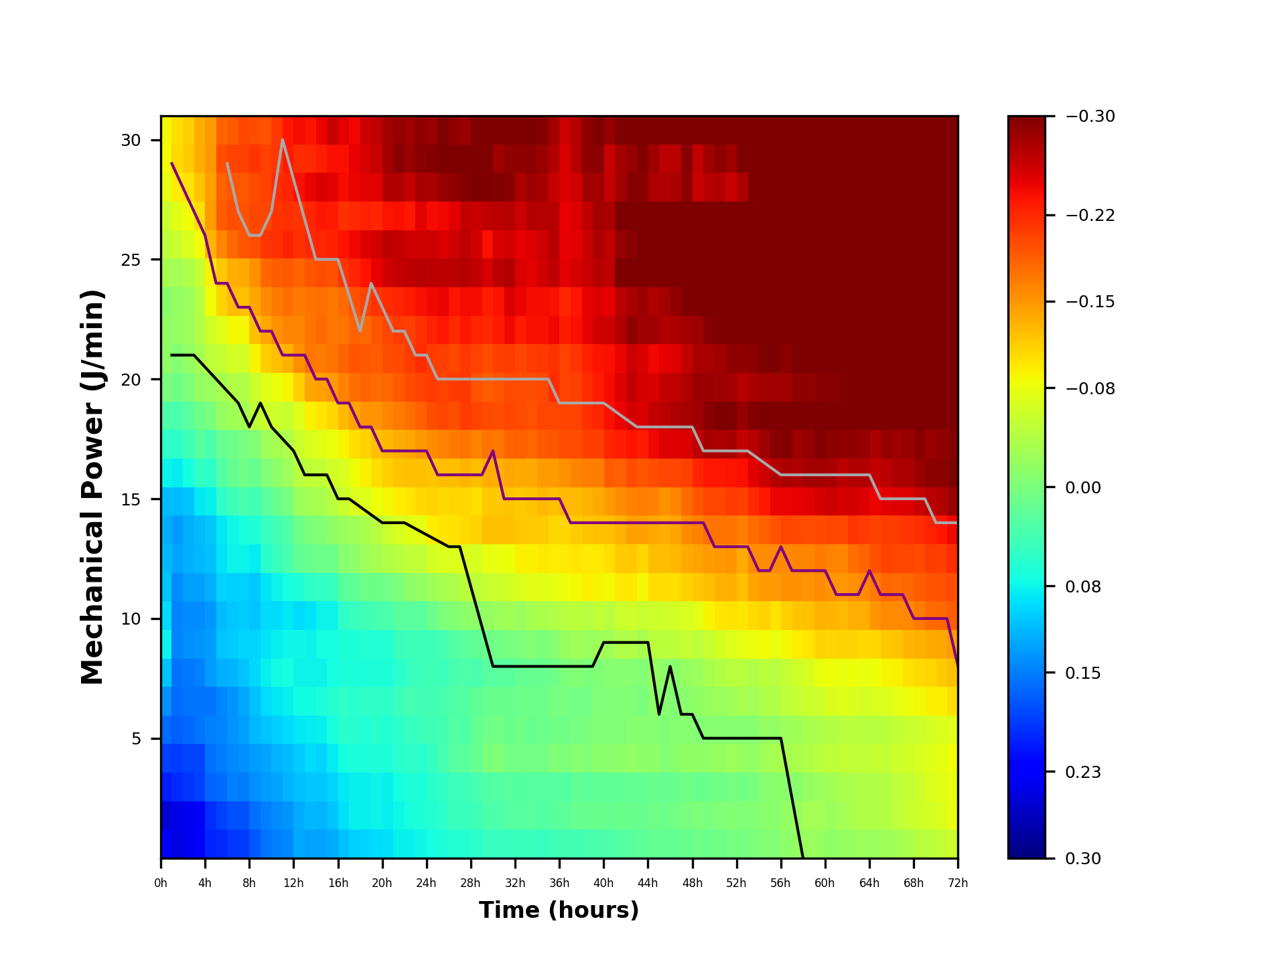
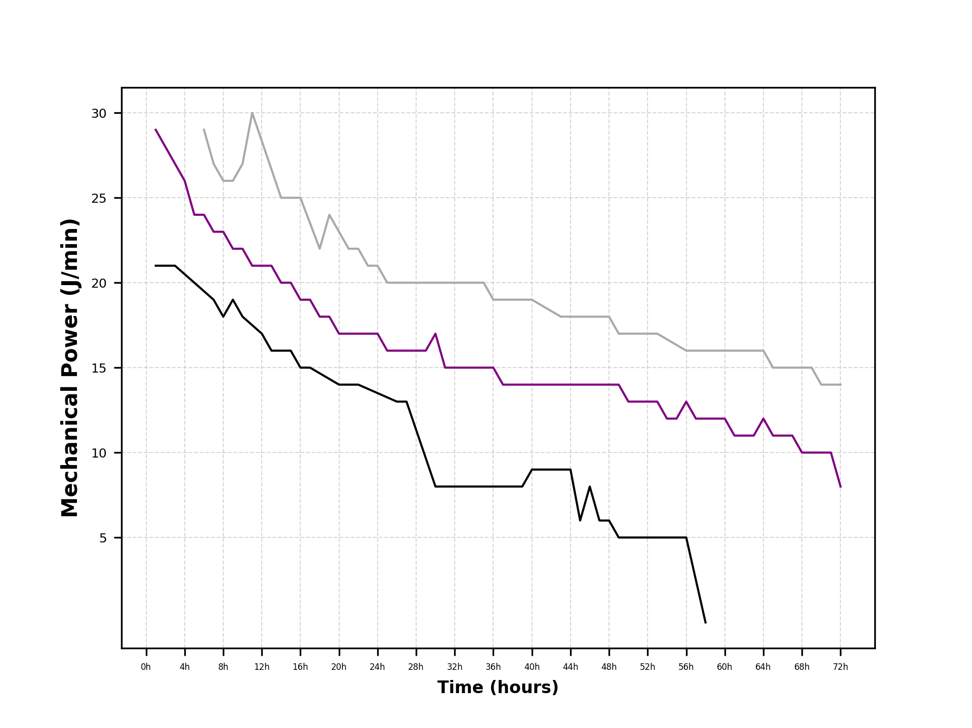
time | mp5 | mp6 | mp7 | mp8 | mp9 | mp10 | mp11 | mp12 | mp13 | mp14 | mp15 | mp16 | mp17 | mp18 | mp19 | mp20 | mp21 | mp22 | mp23 | mp24 | mp25 | mp26 | mp27 | mp28 | mp29 | mp30
1 | 0.23438742779 | 0.2535850937 | 0.20686894339 | 0.18654824977 | 0.16128539617 | 0.13854333226 | 0.10913484497 | 0.081320533205 | 0.093968758983 | 0.10808134389 | 0.1136720485 | 0.12138952407 | 0.11355683259 | 0.081239114154 | 0.057992799936 | 0.03095152977 | -9.7895861863E-05 | -0.015382450761 | -0.015384858669 | -0.010889388238 | -0.030647664958 | -0.047252484592 | -0.057835251649 | -0.075553347709 | -0.085766716638 | -0.087414640469
2 | 0.24750065308 | 0.24600543816 | 0.20030158483 | 0.1882257214 | 0.16873029088 | 0.16095901462 | 0.15621947523 | 0.14544370169 | 0.14739643004 | 0.14072064935 | 0.12883468053 | 0.13137654472 | 0.11349870885 | 0.08555959284 | 0.057838458691 | 0.036281163982 | 0.0073898548176 | -0.0048993244148 | -0.018333917306 | -0.0169708951 | -0.029200280642 | -0.057021386399 | -0.074800257895 | -0.093947345204 | -0.10637978993 | -0.10418262465
3 | 0.24051680617 | 0.23990447883 | 0.19290075177 | 0.18479707471 | 0.16232724525 | 0.15561286175 | 0.15360777839 | 0.14035014985 | 0.14271505869 | 0.13056886175 | 0.12113872491 | 0.12167912668 | 0.10809973283 | 0.074705064197 | 0.042852760121 | 0.023864832753 | -0.0020543210301 | -0.016872177595 | -0.025082362559 | -0.022079481742 | -0.036532627463 | -0.068540875039 | -0.084456187749 | -0.10232270801 | -0.11492332178 | -0.1146314497
4 | 0.23031546697 | 0.23489384599 | 0.18639335639 | 0.18319159942 | 0.15595000941 | 0.15688241764 | 0.1484565467 | 0.13643880121 | 0.14208344612 | 0.12916009144 | 0.11705552882 | 0.11261538923 | 0.088595147074 | 0.053448589291 | 0.027381341876 | 0.010052845473 | -0.016952047663 | -0.029675375786 | -0.037805264675 | -0.041289853586 | -0.051713453123 | -0.085666238051 | -0.10514510377 | -0.11962166348 | -0.13561825358 | -0.13468559406
5 | 0.20220204284 | 0.19779854967 | 0.16512408531 | 0.15916053427 | 0.14766075939 | 0.15663743075 | 0.13266024807 | 0.13186426055 | 0.13484327639 | 0.12181480135 | 0.1120930344 | 0.10754575817 | 0.08268132746 | 0.056833982728 | 0.036808524342 | 0.0022945485211 | -0.02330897228 | -0.048535303758 | -0.061173116653 | -0.085338280077 | -0.093175229154 | -0.12904888631 | -0.14741349143 | -0.1430593334 | -0.14838792341 | -0.14758358254 | 这个图以0为中值，上下限分别为±0.2
6 | 0.20054630742 | 0.18675844152 | 0.16063060032 | 0.15230001205 | 0.14556470984 | 0.14458376037 | 0.12105317709 | 0.10929513989 | 0.11383332875 | 0.099948376215 | 0.090135238308 | 0.086904246738 | 0.054023078049 | 0.028569790474 | 0.015740031566 | -0.020572090097 | -0.032037107812 | -0.053672253227 | -0.074151659224 | -0.11099444594 | -0.11875767376 | -0.16161219592 | -0.18619811495 | -0.18325325817 | -0.19536606543 | -0.18214006264
7 | 0.19054946534 | 0.17773845305 | 0.14889043573 | 0.14333138425 | 0.13738699037 | 0.13617519563 | 0.11720519048 | 0.10492245426 | 0.10647398393 | 0.10081920547 | 0.081304685797 | 0.07771680354 | 0.046393068079 | 0.017649040514 | 0.0075776981948 | -0.026725043053 | -0.039521268658 | -0.064682404679 | -0.087556187412 | -0.12510699357 | -0.13454081697 | -0.17939441766 | -0.19592525622 | -0.19168928847 | -0.20230712294 | -0.18908995532
8 | 0.18764369607 | 0.17586729531 | 0.15008627562 | 0.13992350494 | 0.13072902368 | 0.12607650475 | 0.10833584923 | 0.10068191063 | 0.10523576069 | 0.10132457821 | 0.080525084847 | 0.071967567828 | 0.039278957099 | 0.0088538243892 | 0.0032297505275 | -0.029576055796 | -0.03805103031 | -0.06120393326 | -0.08873512604 | -0.12406474233 | -0.13748525124 | -0.19174112865 | -0.19330719425 | -0.18847510376 | -0.2030332672 | -0.19964213804
9 | 0.1714304514 | 0.15867507326 | 0.13885854736 | 0.13265320096 | 0.11659849366 | 0.11069700648 | 0.096920681782 | 0.10023092437 | 0.10925956951 | 0.10625948518 | 0.08488195793 | 0.066745015405 | 0.040267776723 | 0.014788029703 | -0.0034446517446 | -0.047330525046 | -0.056545297688 | -0.090731632327 | -0.12258621974 | -0.13983805526 | -0.15425861339 | -0.19580368535 | -0.19950923223 | -0.19697683797 | -0.2115836052 | -0.19596219322
10 | 0.15567970663 | 0.14865778341 | 0.13234599985 | 0.12796731745 | 0.10861270517 | 0.095321496288 | 0.08233122493 | 0.090398103883 | 0.095489277096 | 0.089992262507 | 0.059639566628 | 0.051432260383 | 0.023822884807 | -0.0037129581663 | -0.026307001155 | -0.058732625316 | -0.072736051259 | -0.11330829094 | -0.13906953788 | -0.15535038945 | -0.17965772396 | -0.21228744134 | -0.20128096427 | -0.20306097063 | -0.20382837436 | -0.19282022978
11 | 0.1486134668 | 0.14248315494 | 0.1278391968 | 0.11925619415 | 0.10144498804 | 0.087738220248 | 0.076353528896 | 0.083963645609 | 0.094334758924 | 0.08032755348 | 0.048281304171 | 0.041912016235 | 0.013080290581 | -0.013815969869 | -0.030837352401 | -0.05919773761 | -0.084272817238 | -0.12347134836 | -0.15256482219 | -0.16770336296 | -0.1855767076 | -0.21539528498 | -0.21239905577 | -0.21634620494 | -0.21020732167 | -0.20868678893
12 | 0.14367269885 | 0.13815482548 | 0.11931430194 | 0.11312175558 | 0.095372710661 | 0.082377342672 | 0.073850105079 | 0.077524614327 | 0.08780830962 | 0.072698919392 | 0.035418065117 | 0.032060231146 | 0.0043803153189 | -0.024816154159 | -0.037280269768 | -0.055984120056 | -0.090465367865 | -0.13165130275 | -0.16118711082 | -0.17572334922 | -0.18797646699 | -0.22430601995 | -0.21475928064 | -0.22172329004 | -0.22862532502 | -0.23157937624
13 | 0.12532578244 | 0.12258764012 | 0.11201737394 | 0.10407472256 | 0.088809087208 | 0.076602770056 | 0.079778680725 | 0.078008210376 | 0.096069628838 | 0.070268107951 | 0.019861129528 | 0.0098039114785 | -0.02115398947 | -0.042949309432 | -0.056802319157 | -0.07169936534 | -0.11424174305 | -0.15285431537 | -0.15949514397 | -0.16861282469 | -0.18274972564 | -0.21497846771 | -0.21179787895 | -0.23571171994 | -0.21582689455 | -0.23778744642
14 | 0.12715175197 | 0.11628109139 | 0.10659039864 | 0.095555325996 | 0.086489461318 | 0.07516574126 | 0.081076512867 | 0.080834065696 | 0.090491225688 | 0.056216765673 | 0.012710802507 | -0.0013695262104 | -0.028844573335 | -0.049418449701 | -0.069461562093 | -0.092751417444 | -0.13908305286 | -0.16876786753 | -0.17295985371 | -0.17184764942 | -0.19080714767 | -0.21855262792 | -0.22202808603 | -0.2433150783 | -0.21881639008 | -0.23338764139
15 | 0.12811893804 | 0.11735436763 | 0.10599201779 | 0.09945457783 | 0.083038682255 | 0.06972554124 | 0.081147884515 | 0.074939824243 | 0.080745266195 | 0.052560399675 | 0.011706752848 | -0.0066145959906 | -0.032776815084 | -0.050376443077 | -0.072964311575 | -0.10028490488 | -0.14382056184 | -0.16767119386 | -0.17838688473 | -0.17506619892 | -0.19588215272 | -0.22217752166 | -0.23121958969 | -0.25102283836 | -0.2252909211 | -0.24197388097
16 | 0.12410118607 | 0.10867297637 | 0.0994136509 | 0.085098130353 | 0.071627283667 | 0.063021484825 | 0.074123605602 | 0.074460812133 | 0.0797356751 | 0.050589432353 | 0.0096340404908 | -0.014623200208 | -0.043985803355 | -0.062063183976 | -0.081940685364 | -0.10883966217 | -0.14897900051 | -0.17322036261 | -0.16879907369 | -0.16987127013 | -0.19242710924 | -0.22295167648 | -0.22938084378 | -0.24657519568 | -0.23455641753 | -0.26232428552
17 | 0.11235345969 | 0.093738085778 | 0.087457870831 | 0.073014782126 | 0.059615174891 | 0.057335733856 | 0.069348639956 | 0.065923564961 | 0.055410008868 | 0.023765593593 | -0.0072177838686 | -0.022888379288 | -0.057397875178 | -0.0677304792 | -0.090465367865 | -0.12867173663 | -0.16210402003 | -0.18139482935 | -0.17121482064 | -0.17701428787 | -0.21144467589 | -0.2329242256 | -0.2151877632 | -0.23756426907 | -0.23669474339 | -0.24750044825
18 | 0.10103898264 | 0.082822346689 | 0.08367220252 | 0.069450008845 | 0.061809224663 | 0.060468052778 | 0.070288587439 | 0.066264468484 | 0.050954218837 | 0.018986321558 | -0.014012563734 | -0.027395088209 | -0.069083982761 | -0.084370482819 | -0.10357136251 | -0.14077847265 | -0.17382821671 | -0.19148085441 | -0.18352319328 | -0.19437298458 | -0.22227545801 | -0.24106728844 | -0.21971394968 | -0.24312021254 | -0.245342034 | -0.24056021127
19 | 0.10012863655 | 0.083165291207 | 0.08381529177 | 0.070291243381 | 0.063597942447 | 0.054600978776 | 0.069504211787 | 0.063595303934 | 0.043047240861 | 0.011214784405 | -0.023659325524 | -0.034345501438 | -0.072178683634 | -0.093228472865 | -0.11073345807 | -0.15033766337 | -0.18107628444 | -0.18761691279 | -0.18011661217 | -0.2021592258 | -0.2334560516 | -0.24865052731 | -0.22316825476 | -0.24705689927 | -0.25526399636 | -0.25873385717
20 | 0.094044987456 | 0.081725699588 | 0.081844130205 | 0.06769769237 | 0.05959465479 | 0.054468515849 | 0.066136266121 | 0.063365665015 | 0.038149882046 | 0.0094632969024 | -0.031937986715 | -0.043193895814 | -0.083430553784 | -0.10544687553 | -0.12211163737 | -0.15184485048 | -0.17782308082 | -0.18529983687 | -0.18989043349 | -0.21308964692 | -0.24554165335 | -0.25777083061 | -0.22123387371 | -0.24825155784 | -0.26047562897 | -0.26574504423
21 | 0.092758517553 | 0.08384474376 | 0.082042929843 | 0.069798321475 | 0.064629492322 | 0.056499526412 | 0.069407125878 | 0.064291147726 | 0.032840075542 | 0.0067029234172 | -0.03961521309 | -0.057874597735 | -0.088037518062 | -0.11471450586 | -0.12750078218 | -0.16019753419 | -0.18037202882 | -0.19491902232 | -0.20144687244 | -0.21661627448 | -0.25581862441 | -0.2667694871 | -0.23401995058 | -0.27200766402 | -0.28050533951 | -0.27912139036
22 | 0.084193415008 | 0.078418826954 | 0.074110348991 | 0.060501593997 | 0.05731140846 | 0.047664868895 | 0.059150690226 | 0.048982328098 | 0.024500895168 | -0.0016196949144 | -0.044154050398 | -0.066612847363 | -0.094082281971 | -0.12019289025 | -0.13546008782 | -0.16834680056 | -0.18938843356 | -0.19840666536 | -0.20686060437 | -0.22236085129 | -0.26287160691 | -0.26287160691 | -0.23477925515 | -0.27338418246 | -0.29379808691 | -0.28813924195
23 | 0.083126850405 | 0.070613202436 | 0.067726648041 | 0.058531153281 | 0.051011339884 | 0.03919107226 | 0.049938667332 | 0.045014144804 | 0.023870665075 | -0.01179984438 | -0.049675004512 | -0.073576593428 | -0.10044921442 | -0.1224519367 | -0.14049698233 | -0.17546754664 | -0.19770024325 | -0.20634662883 | -0.20475263182 | -0.22941392119 | -0.26552401059 | -0.25597535735 | -0.23186745972 | -0.26461749288 | -0.28483652989 | -0.28263700838
24 | 0.078268842194 | 0.067779732902 | 0.068721768088 | 0.058985388656 | 0.046853803498 | 0.042747900069 | 0.045225084408 | 0.04494274397 | 0.025304456906 | -0.016639508663 | -0.049503885549 | -0.077230141434 | -0.10756350727 | -0.12314298117 | -0.14924548158 | -0.1850282095 | -0.2018878574 | -0.21715664941 | -0.21466883339 | -0.23556564766 | -0.27051807609 | -0.25618121555 | -0.2469960764 | -0.27693632641 | -0.29431039168 | -0.28843529063
25 | 0.074601489117 | 0.064003187011 | 0.060400100952 | 0.052318949801 | 0.043452628214 | 0.042005384823 | 0.044398204174 | 0.046839934708 | 0.012328693992 | -0.023938061799 | -0.065510723974 | -0.094496833508 | -0.11234964659 | -0.12152132616 | -0.15527349628 | -0.19551704513 | -0.20842753142 | -0.20771297162 | -0.22278157942 | -0.24045879584 | -0.26738983938 | -0.25978791808 | -0.2377639022 | -0.27569315393 | -0.29568440725 | -0.28541703817
26 | 0.069916881104 | 0.058229108989 | 0.05424817003 | 0.03920712267 | 0.04056337381 | 0.03904022879 | 0.044721040513 | 0.039026339884 | -0.0015258361494 | -0.03048873328 | -0.068943515206 | -0.099877901389 | -0.10641207071 | -0.12443549113 | -0.1620704313 | -0.19999403738 | -0.20382837436 | -0.20615202432 | -0.23102251542 | -0.2418246115 | -0.26723319673 | -0.25131310413 | -0.24092899467 | -0.2866253554 | -0.30507894344 | -0.29836206197
27 | 0.062136498292 | 0.047586218132 | 0.044632752722 | 0.026706232979 | 0.029368727354 | 0.031765243764 | 0.035630290182 | 0.02877655683 | -0.0051447892918 | -0.037012725347 | -0.071064154264 | -0.10158628931 | -0.10964134502 | -0.12458618451 | -0.16687858537 | -0.19631477975 | -0.20749909304 | -0.2003171308 | -0.21966783001 | -0.23422682867 | -0.26866042954 | -0.25930458128 | -0.24829705887 | -0.29032648724 | -0.30351546071 | -0.28899376434
28 | 0.062551139034 | 0.048811829168 | 0.045853509937 | 0.023837111061 | 0.032060231146 | 0.028265921314 | 0.034599283138 | 0.022151422388 | -0.012958846241 | -0.045410606917 | -0.069395176052 | -0.10733012983 | -0.10933315564 | -0.13085768673 | -0.17311302798 | -0.20743972752 | -0.20878121498 | -0.20901038771 | -0.23201996414 | -0.23695122063 | -0.2703223288 | -0.26849911026 | -0.26445555116 | -0.29735285472 | -0.30373264506 | -0.28442238679
29 | 0.058493622671 | 0.043048657065 | 0.039019437341 | 0.014204138622 | 0.018350592072 | 0.019972792378 | 0.037389480596 | 0.02085629766 | -0.013201831107 | -0.048363160365 | -0.066711619375 | -0.11105118745 | -0.10438156653 | -0.12590201549 | -0.16331708263 | -0.2016751581 | -0.19372983271 | -0.20242800781 | -0.22175064399 | -0.23686241016 | -0.26380353253 | -0.2557066723 | -0.26222101733 | -0.29820424356 | -0.30803718503 | -0.30417332132
30 | 0.050147325197 | 0.034685094516 | 0.031294370375 | 0.0014846262928 | 0.0086271244369 | 0.015168654462 | 0.027599156817 | 0.011100311956 | -0.01802211537 | -0.055777645518 | -0.078732618138 | -0.12355061374 | -0.11944386775 | -0.13525544234 | -0.17310397021 | -0.19904917308 | -0.18589455099 | -0.19454373549 | -0.21959332094 | -0.22590202163 | -0.25410518798 | -0.2355739524 | -0.26571123908 | -0.30265766208 | -0.30044072766 | -0.31272163946
31 | 0.051366284189 | 0.033606601336 | 0.029832753311 | -0.0023727410552 | 0.0065755544191 | 0.012027022925 | 0.023823284148 | 0.005889010685 | -0.024261372072 | -0.059908571371 | -0.080556963322 | -0.12203170607 | -0.11753475867 | -0.13135222298 | -0.17060829678 | -0.19604028192 | -0.19031600138 | -0.20526008107 | -0.22743254666 | -0.23415223863 | -0.26779749946 | -0.25105635417 | -0.26850400197 | -0.29735285472 | -0.28341742815 | -0.30708873646
32 | 0.049940529874 | 0.027697643402 | 0.02757276417 | 0.0052952557601 | 0.012376258313 | 0.016038070931 | 0.024835002297 | 0.0046373954972 | -0.026077779819 | -0.063199697291 | -0.083981137131 | -0.12377775982 | -0.11973721852 | -0.13898076236 | -0.18241536202 | -0.20098506768 | -0.19813915285 | -0.2083126705 | -0.24137153475 | -0.25137785764 | -0.2732961702 | -0.25480152764 | -0.2697120164 | -0.29456961499 | -0.28864180264 | -0.31345786867
33 | 0.047801529647 | 0.026621031972 | 0.028417740253 | 0.0062433071257 | 0.0077101202052 | 0.010160841695 | 0.016798741087 | -0.0011753813568 | -0.022447563968 | -0.068305673982 | -0.09340888902 | -0.11759061614 | -0.11642364727 | -0.13735205044 | -0.18473520133 | -0.19708656416 | -0.19633357403 | -0.20111530466 | -0.22734547281 | -0.24272525988 | -0.25152334814 | -0.24523615956 | -0.25924200188 | -0.27615950241 | -0.28926228261 | -0.30402664462
34 | 0.048637877066 | 0.02772574001 | 0.027563718996 | 0.005635690765 | 0.013614560946 | 0.0096857365145 | 0.01583096065 | -0.0052666901179 | -0.032233050761 | -0.073192029304 | -0.092627201584 | -0.11754363825 | -0.11986798228 | -0.13758135027 | -0.17978821933 | -0.19317546772 | -0.19453858641 | -0.20731848544 | -0.23523259104 | -0.23859191171 | -0.24802868567 | -0.25037043739 | -0.27415919028 | -0.28493960551 | -0.29137344759 | -0.31096387359
35 | 0.050192893015 | 0.028339180661 | 0.027043095064 | 0.0051858911525 | 0.0097578356053 | 0.0094305403811 | 0.014268576324 | -0.0022783191732 | -0.03387447448 | -0.074090103462 | -0.09748594006 | -0.11702035451 | -0.12660998747 | -0.14730594771 | -0.18926740486 | -0.20001580813 | -0.19814860897 | -0.20937733461 | -0.23462632945 | -0.23672419543 | -0.25708616265 | -0.25798560014 | -0.27053410643 | -0.27677242409 | -0.2848897531 | -0.29735285472
36 | 0.046252868431 | 0.025138604758 | 0.027623740469 | -0.0024024725856 | 0.0085779115564 | 0.0037802314821 | 0.0077289915677 | -0.0092860063011 | -0.037523197908 | -0.075716952961 | -0.095439711812 | -0.10950102041 | -0.12238035231 | -0.14550882767 | -0.19151932184 | -0.20131150761 | -0.21632192237 | -0.21339851223 | -0.24072511442 | -0.23483545215 | -0.26535994438 | -0.27170564561 | -0.27087910048 | -0.26230634055 | -0.27293756124 | -0.28074145067
37 | 0.041190305588 | 0.02290986765 | 0.028640842184 | -0.0010542090801 | 0.0073065254007 | 0.0029771103194 | -0.00045897465983 | -0.020855060589 | -0.043711133548 | -0.082818602437 | -0.097040679593 | -0.1087971705 | -0.12850691425 | -0.15259771216 | -0.19516406139 | -0.20192800613 | -0.2017248608 | -0.20331308797 | -0.2283903591 | -0.22231230864 | -0.24816828237 | -0.24399273368 | -0.24482701609 | -0.25205796115 | -0.25090872502 | -0.25794571437
38 | 0.040881324903 | 0.014559393475 | 0.020582758102 | -0.0078111709242 | 0.0026134085701 | 0.0061915113578 | -0.0024488703176 | -0.027194824535 | -0.045109264978 | -0.088734091825 | -0.10005459089 | -0.11496169836 | -0.12829965429 | -0.15965176769 | -0.19665540537 | -0.2035365488 | -0.20493372794 | -0.21274187725 | -0.23454772478 | -0.23077660463 | -0.25468734187 | -0.2468227312 | -0.25028321485 | -0.2569845646 | -0.27184617826 | -0.27065769513
39 | 0.038632423933 | 0.015665968675 | 0.022181555583 | -0.0059692408079 | 0.0020748458499 | 0.0059098464378 | -0.0012067728947 | -0.023149191771 | -0.043638151328 | -0.092220510914 | -0.096334516429 | -0.12013632426 | -0.13318549789 | -0.16501325569 | -0.20560921154 | -0.21343463716 | -0.21610936673 | -0.22401178795 | -0.2453212712 | -0.24382252595 | -0.26219015933 | -0.26174896163 | -0.26526869901 | -0.28339112248 | -0.28873254277 | -0.28894279428
40 | 0.035340068886 | 0.013209793333 | 0.020456236533 | -0.011143327022 | -0.0033399104377 | -0.002769776422 | -0.0036404553488 | -0.024066301368 | -0.050036706426 | -0.090015123063 | -0.097979441238 | -0.12297232319 | -0.13630083536 | -0.16410328692 | -0.20455773194 | -0.22215966135 | -0.22871037068 | -0.23318454329 | -0.25773610192 | -0.24858651853 | -0.27138721872 | -0.27501289135 | -0.27936263847 | -0.28043752561 | -0.2929509933 | -0.30248229654
41 | 0.03257943538 | 0.016062707362 | 0.019363791824 | -0.010276419472 | -0.0034470600559 | -0.0026658942769 | -0.0089056449247 | -0.026867340041 | -0.043728091042 | -0.088122361219 | -0.10339583579 | -0.12418459915 | -0.14680092767 | -0.18706091922 | -0.22240493495 | -0.23598792218 | -0.23802849102 | -0.23488544179 | -0.25860250004 | -0.24601986926 | -0.26653982476 | -0.26606742988 | -0.27643164819 | -0.26425085682 | -0.26234112618 | -0.28646403962
42 | 0.028575214926 | 0.013762497233 | 0.018887591289 | -0.012168920803 | -0.0028844879005 | -0.004126495398 | -0.0086474941436 | -0.039382037778 | -0.057502162412 | -0.096655327196 | -0.11717742313 | -0.13207729865 | -0.15524164171 | -0.18430362083 | -0.22573795543 | -0.24239138413 | -0.24906216369 | -0.24358548526 | -0.2725799194 | -0.26757359525 | -0.30001664211 | -0.28711089993 | -0.29970384889 | -0.27905668241 | -0.2794334661 | -0.31913048492
43 | 0.025216139852 | 0.013161246058 | 0.016595289668 | -0.017381607568 | -0.0090916248495 | -0.0031459489526 | -0.0091750632955 | -0.039692979787 | -0.060189150277 | -0.096272735918 | -0.11858084685 | -0.1446922875 | -0.16332719684 | -0.19465331089 | -0.23428230048 | -0.25398779197 | -0.2635544039 | -0.25973694802 | -0.28993994803 | -0.27840132921 | -0.30454894122 | -0.29423394788 | -0.32351104271 | -0.29592604447 | -0.28750106963 | -0.31951937117
44 | 0.02185165378 | 0.014651821382 | 0.01780217707 | -0.012198779618 | -0.007097373162 | 0.00047047194546 | -0.0062822669467 | -0.032001640236 | -0.056172131222 | -0.088471271607 | -0.10802610946 | -0.14446239523 | -0.16432933011 | -0.19181356585 | -0.22866620909 | -0.25096552583 | -0.25343556212 | -0.25110741648 | -0.28346778849 | -0.28366769022 | -0.30843611295 | -0.30056872239 | -0.32412652949 | -0.29443894646 | -0.29569775483 | -0.32368398941
45 | 0.016836002254 | 0.0091845952412 | 0.013801535325 | -0.013530884592 | -0.0090980330958 | -0.012407651623 | -0.020027395596 | -0.046643985721 | -0.059642401426 | -0.10469841364 | -0.12471268591 | -0.14021913183 | -0.16190344025 | -0.19627805198 | -0.24116119162 | -0.26287160691 | -0.25113330979 | -0.23999152659 | -0.28189151229 | -0.27361166771 | -0.31356063019 | -0.31189089434 | -0.31978643763 | -0.27605561343 | -0.28170590193 | -0.3172458823
46 | 0.017611981289 | 0.01098783798 | 0.015001213431 | -0.0059973860798 | -0.0037113008907 | -0.007710373123 | -0.013474795467 | -0.044730073587 | -0.058857557374 | -0.10507532911 | -0.12652044856 | -0.13456677572 | -0.1546844114 | -0.20075169354 | -0.2495427212 | -0.26891808165 | -0.26296556127 | -0.24479944166 | -0.27419380769 | -0.27982001685 | -0.31311571086 | -0.30544342683 | -0.32034035326 | -0.27366344783 | -0.26831601446 | -0.3036221725
47 | 0.018089713473 | 0.0065131415983 | 0.011923544732 | -0.0094964521462 | -0.0074499325416 | -0.0038864718838 | -0.011632031481 | -0.048216765286 | -0.063332582704 | -0.10429332329 | -0.12771093512 | -0.14095771806 | -0.1615251129 | -0.20025912327 | -0.24872545396 | -0.274475873 | -0.26565700019 | -0.24971428867 | -0.27611345493 | -0.28936149257 | -0.32321379058 | -0.30910782557 | -0.32727997546 | -0.27472453585 | -0.26779749946 | -0.31228287955
48 | 0.014573593433 | 0.0017741413877 | 0.0093525123909 | -0.015397339253 | -0.0092942007736 | -0.0098266825124 | -0.019949358633 | -0.052768826852 | -0.067230691922 | -0.11099206369 | -0.13709621369 | -0.15579825845 | -0.17635728479 | -0.20512590275 | -0.25222189107 | -0.27817791692 | -0.27229324364 | -0.2636734964 | -0.27898060685 | -0.3000397052 | -0.33065669407 | -0.3258890598 | -0.34449177578 | -0.29088762076 | -0.29365843531 | -0.33361148644
49 | 0.0091007987231 | -0.00090713656104 | 0.012323207589 | -0.015149715147 | -0.006966659935 | -0.016015802071 | -0.022961293604 | -0.048903149524 | -0.077265184655 | -0.11771667662 | -0.14165402441 | -0.16260376789 | -0.19065856852 | -0.22215966135 | -0.26661790656 | -0.28265019068 | -0.28532451246 | -0.27815710852 | -0.28245695567 | -0.30203356709 | -0.32175496856 | -0.30744492725 | -0.32690820999 | -0.26228717898 | -0.26320637631 | -0.32493785297
50 | 0.0095514049214 | 0.00055432282709 | 0.009646257843 | -0.017851302887 | -0.0086766532952 | -0.020108410019 | -0.032503024922 | -0.054770818487 | -0.090980013355 | -0.12602856479 | -0.14538572637 | -0.17253073765 | -0.20132583252 | -0.23156436518 | -0.27727122507 | -0.2936107038 | -0.28503812336 | -0.27854490137 | -0.29652198128 | -0.3123992174 | -0.31793328535 | -0.30877609019 | -0.32484140193 | -0.27082881794 | -0.28329254008 | -0.3433278518
51 | 0.0070436018804 | -0.0026537275836 | 0.008565374216 | -0.019288480186 | -0.008408727509 | -0.023294105899 | -0.039382037778 | -0.064044160878 | -0.099258086057 | -0.13189962449 | -0.14939695503 | -0.17196649905 | -0.19926991949 | -0.2307430242 | -0.27489624529 | -0.2978958665 | -0.28347625499 | -0.28200077972 | -0.30316896881 | -0.31804160341 | -0.32659872983 | -0.31778618676 | -0.33231975391 | -0.27238367527 | -0.29132700559 | -0.35252285122
52 | 0.0043687720723 | -0.0048567526147 | 0.0047421680873 | -0.023902959101 | -0.0084207164255 | -0.027949791101 | -0.043189191624 | -0.071766382958 | -0.10263522003 | -0.13515074371 | -0.15031151492 | -0.17179355235 | -0.20764773347 | -0.23258807623 | -0.27827812189 | -0.30177825551 | -0.27925019962 | -0.28842245961 | -0.3067181319 | -0.3260872279 | -0.32754724469 | -0.32321379058 | -0.33456283437 | -0.2619396813 | -0.2824228299 | -0.35027756066
53 | 0.0046192851845 | -0.0037962855339 | 0.0052104810747 | -0.019429632663 | -0.0090193273457 | -0.031583546824 | -0.042310521787 | -0.075303400744 | -0.098653526976 | -0.12252687899 | -0.13756170634 | -0.16515399128 | -0.2046101882 | -0.23644889792 | -0.26441554338 | -0.28628000331 | -0.27013081698 | -0.28963317238 | -0.30351546071 | -0.32803951545 | -0.32989695378 | -0.33556774083 | -0.33873035209 | -0.27436535618 | -0.30597316667 | -0.38601892052
54 | -0.00033094684027 | -0.0057265205093 | 0.0012428344224 | -0.017622345966 | -0.0071922291488 | -0.030012558281 | -0.039084519481 | -0.082031105811 | -0.10765977026 | -0.141881193 | -0.15579825845 | -0.17701646328 | -0.2192901535 | -0.2463395018 | -0.26973311466 | -0.29676343168 | -0.27804335595 | -0.29103567955 | -0.30899587346 | -0.33671193759 | -0.34729121362 | -0.35835813931 | -0.36219818642 | -0.30315343846 | -0.34744140417 | -0.41450600993
55 | -0.0044277053853 | -0.009589874036 | -0.007085807125 | -0.027426717089 | -0.01659030493 | -0.036118804154 | -0.046837595942 | -0.085431609061 | -0.11067689982 | -0.14551166482 | -0.15677988786 | -0.18369957982 | -0.23156436518 | -0.25978018469 | -0.28265019068 | -0.30333226186 | -0.28122264388 | -0.31008439237 | -0.33153426559 | -0.35414549817 | -0.36155931616 | -0.36896775402 | -0.37146180524 | -0.31088755012 | -0.36486350833 | -0.41949125058
56 | -0.0066391110552 | -0.010081410708 | -0.009798228495 | -0.031161010454 | -0.018224947409 | -0.038221053003 | -0.043445484489 | -0.079058037763 | -0.10258430015 | -0.14634696523 | -0.15790577105 | -0.19429654104 | -0.24235744682 | -0.27011824329 | -0.29364898667 | -0.31671074823 | -0.28154894948 | -0.30063678308 | -0.32585735291 | -0.35661208462 | -0.35820211556 | -0.3752715186 | -0.36737631181 | -0.30133146024 | -0.35897891464 | -0.41229034742
57 | -0.01215432176 | -0.017549608167 | -0.0098389115692 | -0.031106709724 | -0.025031185976 | -0.047808154081 | -0.053067398051 | -0.088343444923 | -0.11459733646 | -0.15278861701 | -0.15773997023 | -0.19968920486 | -0.24338220598 | -0.27523899033 | -0.29572381939 | -0.31122945445 | -0.28336402109 | -0.2922654575 | -0.30997979054 | -0.34744140417 | -0.3458820183 | -0.37194494182 | -0.39020786851 | -0.35008888078 | -0.38601892052 | -0.4299730386
58 | -0.017269530932 | -0.02135520095 | -0.01155792607 | -0.033211275578 | -0.026897676334 | -0.051592979938 | -0.059420117786 | -0.094226958536 | -0.12087246248 | -0.1545253164 | -0.16016150705 | -0.19879621728 | -0.24563098301 | -0.27357849804 | -0.28318247891 | -0.31835989185 | -0.28842245961 | -0.29906266866 | -0.32099713893 | -0.34713861359 | -0.34187294683 | -0.36918878766 | -0.38892600464 | -0.33957479081 | -0.37871310236 | -0.42900852818
59 | -0.022372339677 | -0.02847327503 | -0.020794166758 | -0.039452014942 | -0.033379381958 | -0.056998274403 | -0.067532085124 | -0.10074213192 | -0.12363974622 | -0.15223273954 | -0.15967593002 | -0.19639176114 | -0.2483163172 | -0.27947368919 | -0.2864033777 | -0.31616080807 | -0.28907735525 | -0.3051435969 | -0.31834144034 | -0.34096697357 | -0.33820325022 | -0.37780909961 | -0.39570920093 | -0.34801917803 | -0.38801141638 | -0.42700234648
60 | -0.020946723089 | -0.029120822344 | -0.025028111639 | -0.046081201135 | -0.037498985282 | -0.0609100126 | -0.077596768205 | -0.11126358083 | -0.13305985045 | -0.1558337269 | -0.16734159249 | -0.19895514756 | -0.25484172729 | -0.28024185957 | -0.29560450976 | -0.31784330869 | -0.29426498178 | -0.30973073855 | -0.33589071992 | -0.34878897024 | -0.33656682282 | -0.36433081809 | -0.39390034859 | -0.35494009333 | -0.39357959279 | -0.44273325089
61 | -0.016008607486 | -0.022582821843 | -0.025950249515 | -0.049051220807 | -0.040323178933 | -0.068002014244 | -0.082849877552 | -0.10963205602 | -0.12945328332 | -0.15067627775 | -0.16256252238 | -0.20086331253 | -0.2579225337 | -0.27687961383 | -0.29126792864 | -0.31316153312 | -0.29335888779 | -0.31550087988 | -0.3220078402 | -0.33969824677 | -0.33302311108 | -0.36004603256 | -0.3786300817 | -0.34509612092 | -0.38818150749 | -0.42628273783
62 | -0.017968783136 | -0.029890202795 | -0.034614260303 | -0.051128912965 | -0.044215071403 | -0.070870297524 | -0.080146789967 | -0.11166990253 | -0.12703152833 | -0.14926874368 | -0.15983115293 | -0.20086519816 | -0.25337677056 | -0.26795597321 | -0.28982967338 | -0.31001943555 | -0.29653511762 | -0.31412751582 | -0.32252963884 | -0.34071250766 | -0.34397538697 | -0.37593802415 | -0.39891580281 | -0.3443727381 | -0.4020736814 | -0.43730615465
63 | -0.019284498262 | -0.034084220804 | -0.036374884208 | -0.051415824067 | -0.045699015806 | -0.069614445338 | -0.08261881337 | -0.11083403746 | -0.1351452946 | -0.1542345407 | -0.1745134094 | -0.21216388955 | -0.25414539432 | -0.2737406959 | -0.29035050901 | -0.30884660399 | -0.29984547504 | -0.31530199742 | -0.32943701044 | -0.34625353343 | -0.35350802973 | -0.3685221502 | -0.40079659815 | -0.34065488685 | -0.40718201441 | -0.44339108074
64 | -0.022038976453 | -0.037555398026 | -0.039179599623 | -0.050078491978 | -0.044490370786 | -0.064841688301 | -0.079842133624 | -0.10587818924 | -0.13519779746 | -0.15869421991 | -0.18268740343 | -0.20842348955 | -0.24888802783 | -0.27321598125 | -0.28756322601 | -0.31562913448 | -0.30752764916 | -0.3260872279 | -0.33783084128 | -0.3407736853 | -0.34907472644 | -0.35719634265 | -0.39175782445 | -0.35820211556 | -0.41520015736 | -0.4733616122
65 | -0.023238089606 | -0.039831953311 | -0.038788045567 | -0.052707914949 | -0.042839737311 | -0.067639753118 | -0.082287996843 | -0.10872014612 | -0.15052947695 | -0.16772317265 | -0.1928767386 | -0.20245033781 | -0.24200373486 | -0.26456088995 | -0.27496830696 | -0.31616080807 | -0.32148972819 | -0.33033491784 | -0.34109478051 | -0.35377671477 | -0.35894531264 | -0.36869336743 | -0.4173475971 | -0.37462408475 | -0.44058265331 | -0.46604572862
66 | -0.025465081086 | -0.041805169694 | -0.040146276574 | -0.053245418077 | -0.04518098233 | -0.070221007576 | -0.090465367865 | -0.1188737989 | -0.1589756504 | -0.18031796252 | -0.20277571787 | -0.20784833913 | -0.24673144836 | -0.26797238322 | -0.28631885542 | -0.31658031633 | -0.3151879829 | -0.32217935314 | -0.34453772014 | -0.35252285122 | -0.35990023447 | -0.3650947752 | -0.41039447125 | -0.37653201636 | -0.42700234648 | -0.46544893779
67 | -0.030230386323 | -0.048593318733 | -0.047044537291 | -0.060881456701 | -0.052849461164 | -0.075029719027 | -0.091577666182 | -0.12099996683 | -0.15793616225 | -0.17797992631 | -0.19994332966 | -0.20811704714 | -0.24926549291 | -0.27436535618 | -0.28327887602 | -0.3108282849 | -0.30930635396 | -0.31228287955 | -0.34754449354 | -0.34553213248 | -0.34406938401 | -0.35753830544 | -0.40299752886 | -0.37493566229 | -0.42595858979 | -0.46419760219
68 | -0.033972105772 | -0.054903984583 | -0.052111894366 | -0.062907387246 | -0.054959924577 | -0.083409521785 | -0.10170925302 | -0.13071095801 | -0.15907780005 | -0.17896508082 | -0.19939975585 | -0.2111497352 | -0.25232775428 | -0.27534354761 | -0.28375125524 | -0.31018308646 | -0.31312454654 | -0.30926784088 | -0.34123807921 | -0.34577333037 | -0.35285925363 | -0.36248410058 | -0.40529415221 | -0.38377420999 | -0.46509946569 | -0.47087139208
69 | -0.042639028622 | -0.058740369881 | -0.060161775758 | -0.067340219634 | -0.057419222608 | -0.088929074646 | -0.10591754531 | -0.13313591203 | -0.16849559647 | -0.18595190026 | -0.19911525155 | -0.21730091257 | -0.26132188791 | -0.28585910545 | -0.29443894646 | -0.31795917811 | -0.30508696638 | -0.30074445287 | -0.34390253926 | -0.3441668116 | -0.35696450348 | -0.34700585157 | -0.3613894578 | -0.34553213248 | -0.45626643158 | -0.44616666106
70 | -0.046598998472 | -0.06530567349 | -0.068965665494 | -0.072928991583 | -0.064987775413 | -0.092038656739 | -0.10922004089 | -0.13629277266 | -0.17788261583 | -0.1914655583 | -0.20683957922 | -0.22486286572 | -0.26779749946 | -0.29084695891 | -0.28456344644 | -0.31996808608 | -0.30824166982 | -0.30764007782 | -0.34449177578 | -0.33749520292 | -0.36985188858 | -0.35377671477 | -0.36295132616 | -0.3410614787 | -0.46773078507 | -0.46068508119
71 | -0.050432717348 | -0.068561647173 | -0.073335769138 | -0.076588768137 | -0.069063214053 | -0.095770175221 | -0.11651128896 | -0.13974036473 | -0.17897338363 | -0.1922540114 | -0.20613428097 | -0.23087229982 | -0.27357268382 | -0.29211519683 | -0.28829208887 | -0.32666889537 | -0.31220123895 | -0.31114535385 | -0.34610977838 | -0.34984669467 | -0.37692496505 | -0.36213580515 | -0.36799736243 | -0.3410614787 | -0.47381571116 | -0.47520350132
72 | -0.057401157637 | -0.078751505162 | -0.078159792439 | -0.085797137393 | -0.070692904087 | -0.10495554204 | -0.12339970007 | -0.14695109618 | -0.18703762385 | -0.19537788656 | -0.21602467023 | -0.23955400069 | -0.28589261492 | -0.29934855395 | -0.29580891825 | -0.32885424161 | -0.31047254901 | -0.31594948275 | -0.35377671477 | -0.35578672505 | -0.38910295759 | -0.37062550632 | -0.37653201636 | -0.33033491784 | -0.47289375266 | -0.47468498631

PF小于300校正前
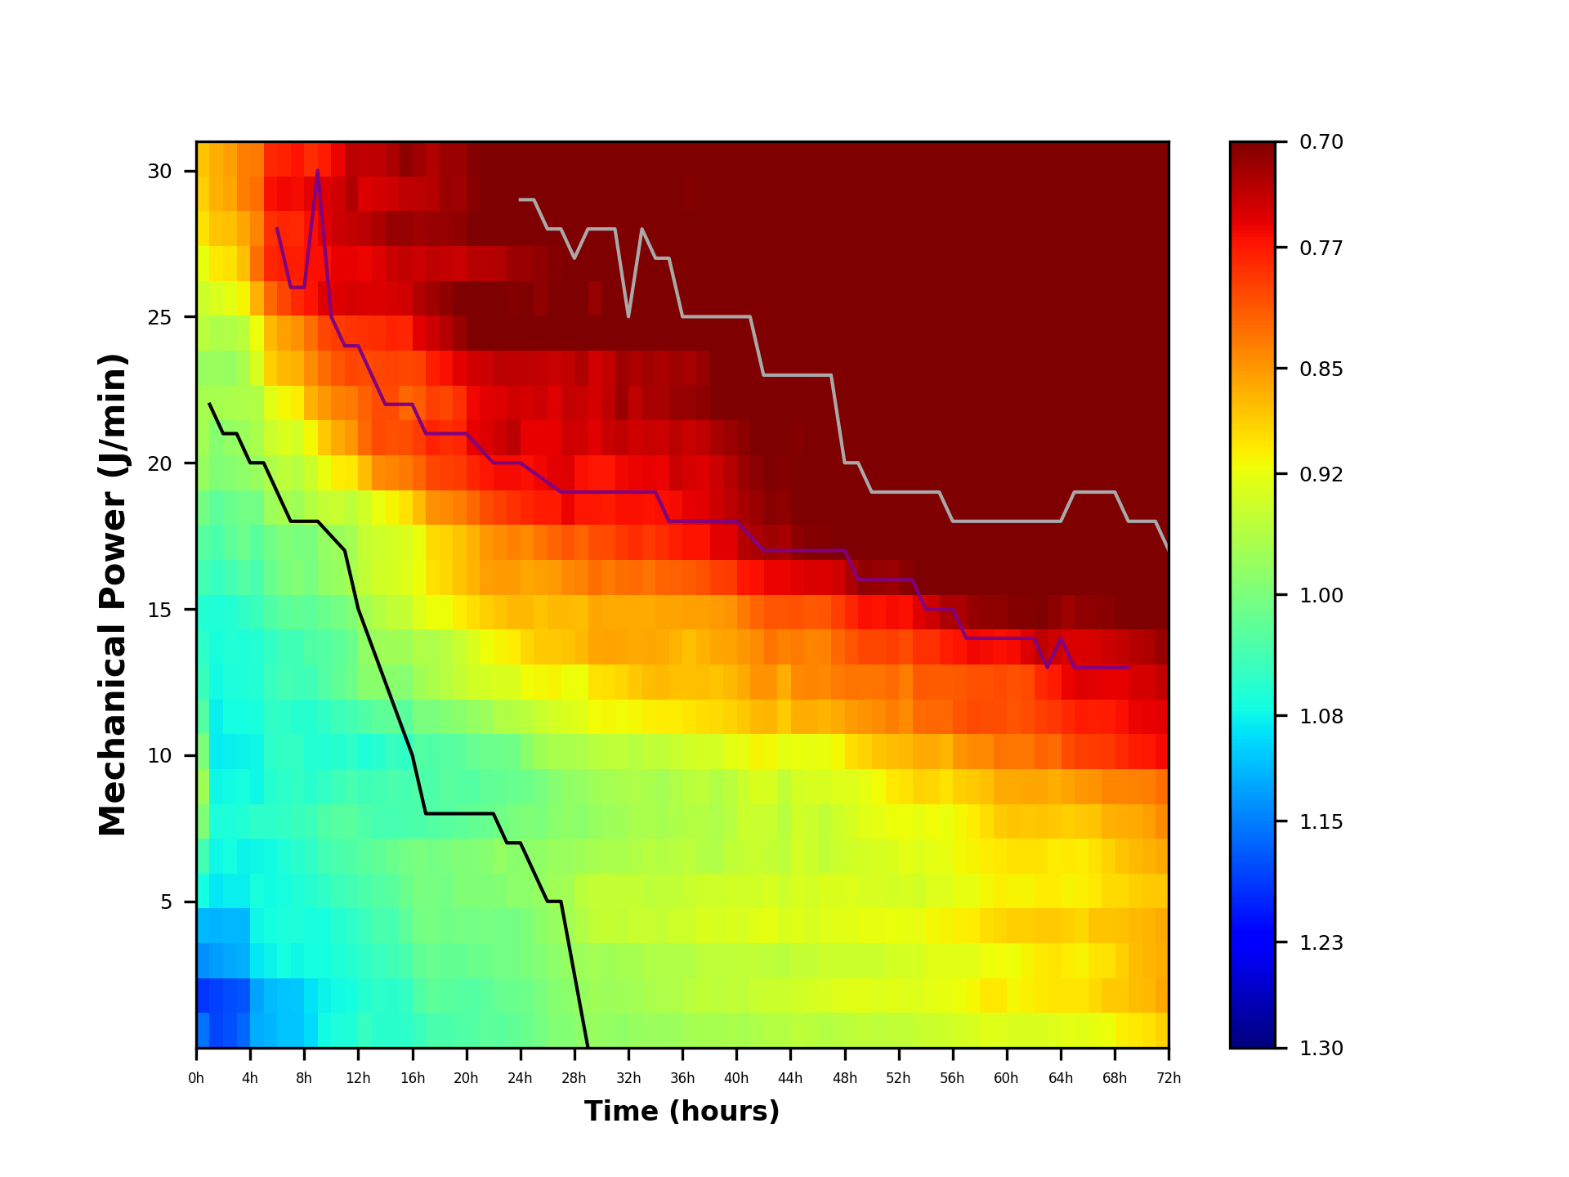
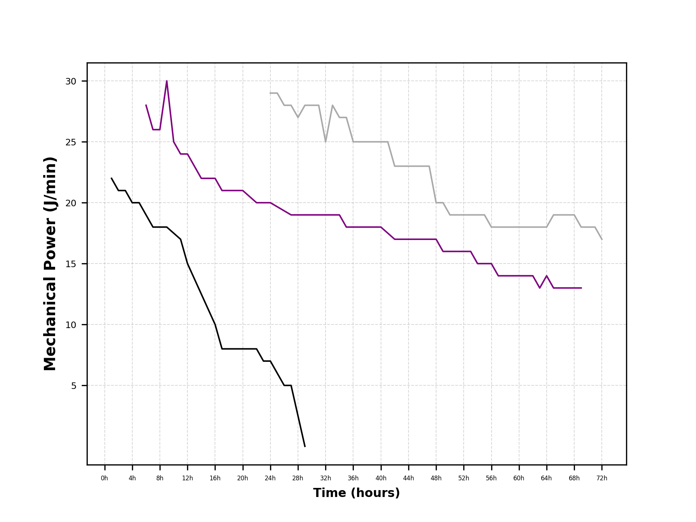
time | mp5 | mp6 | mp7 | mp8 | mp9 | mp10 | mp11 | mp12 | mp13 | mp14 | mp15 | mp16 | mp17 | mp18 | mp19 | mp20 | mp21 | mp22 | mp23 | mp24 | mp25 | mp26 | mp27 | mp28 | mp29 | mp30
1 | 1.1567508184 | 1.1943511063 | 1.1392072989 | 1.114888479 | 1.0749372368 | 1.0413001585 | 0.99542721304 | 0.97269935194 | 0.99966787883 | 1.0289076854 | 1.0481492553 | 1.056927836 | 1.0645076981 | 1.0406950373 | 1.0269731792 | 1.0047695016 | 0.9790366325 | 0.9711472898 | 0.96933487129 | 0.98094908045 | 0.95449413422 | 0.94291663 | 0.92054898921 | 0.89750578915 | 0.88533785772 | 0.87995867975
2 | 1.1832069812 | 1.1854707705 | 1.1329756483 | 1.1195142143 | 1.0884628908 | 1.0793426754 | 1.0687111952 | 1.0775525063 | 1.0854852371 | 1.0824200037 | 1.0751930355 | 1.0723577746 | 1.0669887554 | 1.0500791449 | 1.0337531606 | 1.0216304909 | 0.99764191614 | 0.9929091812 | 0.96890040731 | 0.97702675997 | 0.96339191444 | 0.93080474707 | 0.90383652179 | 0.88043859357 | 0.86667605411 | 0.86418649831
3 | 1.1769463079 | 1.179029987 | 1.1249218161 | 1.1164271766 | 1.082073508 | 1.0745868225 | 1.0685842362 | 1.0752465272 | 1.0836238753 | 1.0749653571 | 1.0682229557 | 1.0655505055 | 1.0645616717 | 1.041447648 | 1.0229373883 | 1.0119768589 | 0.9911912345 | 0.9820304229 | 0.96690384881 | 0.97908320279 | 0.96143740701 | 0.92327587213 | 0.8989829958 | 0.8774439237 | 0.85962641974 | 0.85567105108
4 | 1.1639266686 | 1.1751535778 | 1.1218329889 | 1.1168628236 | 1.082190721 | 1.0797945771 | 1.0642461192 | 1.0712486888 | 1.0804736176 | 1.073533637 | 1.0672136396 | 1.0656367694 | 1.0548134419 | 1.0293181783 | 1.0103446613 | 1.0049836397 | 0.98624919173 | 0.97665715003 | 0.96470506888 | 0.96492768165 | 0.95430889659 | 0.9094029186 | 0.87709852362 | 0.85980589665 | 0.83422280032 | 0.83514691513
...
68 | 0.91620698405 | 0.8850492348 | 0.89694819234 | 0.88039685148 | 0.8939817318 | 0.88766125236 | 0.86868782431 | 0.83965856492 | 0.79034687071 | 0.77034724504 | 0.75401733474 | 0.74179894035 | 0.70669543908 | 0.6821111849 | 0.66658589362 | 0.64051903948 | 0.65132144392 | 0.64446542872 | 0.58723521717 | 0.60170774089 | 0.60442629996 | 0.58175172485 | 0.55045012286 | 0.57009782856 | 0.47368832285 | 0.46072422138
69 | 0.90795706573 | 0.88282150318 | 0.88682421463 | 0.87585105849 | 0.89333551049 | 0.87968821777 | 0.86527066974 | 0.83980868107 | 0.78017747012 | 0.76491190374 | 0.75434865414 | 0.73561010137 | 0.70085050317 | 0.66963168531 | 0.65237290455 | 0.62735281478 | 0.66248695439 | 0.65381966316 | 0.57860675137 | 0.59921572841 | 0.59921572841 | 0.60045634068 | 0.59053144249 | 0.58999702489 | 0.47639511327 | 0.48763084707
70 | 0.9036481959 | 0.8754779389 | 0.87504519069 | 0.87213255246 | 0.88672013132 | 0.87318209576 | 0.86191117809 | 0.8372695231 | 0.77168922381 | 0.75799823489 | 0.74453947254 | 0.72844136505 | 0.69319900046 | 0.66525174745 | 0.65888517682 | 0.62632657023 | 0.65684780769 | 0.64842668195 | 0.57789975388 | 0.60253154667 | 0.58184715657 | 0.58556899339 | 0.58123558714 | 0.58618929953 | 0.46390895102 | 0.47190081975
71 | 0.89808225113 | 0.87265857618 | 0.87032502717 | 0.86993890249 | 0.88301031023 | 0.86836711022 | 0.85567354695 | 0.83459960884 | 0.77000668481 | 0.75593784165 | 0.74567710178 | 0.7239220742 | 0.68393576215 | 0.66456142081 | 0.65504328074 | 0.61997866581 | 0.65179513224 | 0.64713112414 | 0.57912917395 | 0.5949525335 | 0.57750501361 | 0.58060654429 | 0.5753645206 | 0.58618929953 | 0.45718563289 | 0.45617079242
72 | 0.88914117114 | 0.86045191446 | 0.86438290046 | 0.86233435616 | 0.88076567893 | 0.85974430597 | 0.84433780266 | 0.82546422998 | 0.76275965833 | 0.75361319069 | 0.73568307856 | 0.71398912879 | 0.66914708344 | 0.65479515829 | 0.64474735832 | 0.61351139907 | 0.6509998037 | 0.63701071924 | 0.56548838542 | 0.57746517743 | 0.55725691539 | 0.56426677288 | 0.565719197 | 0.59837531364 | 0.45853029652 | 0.45692704373

PF小于300校正后
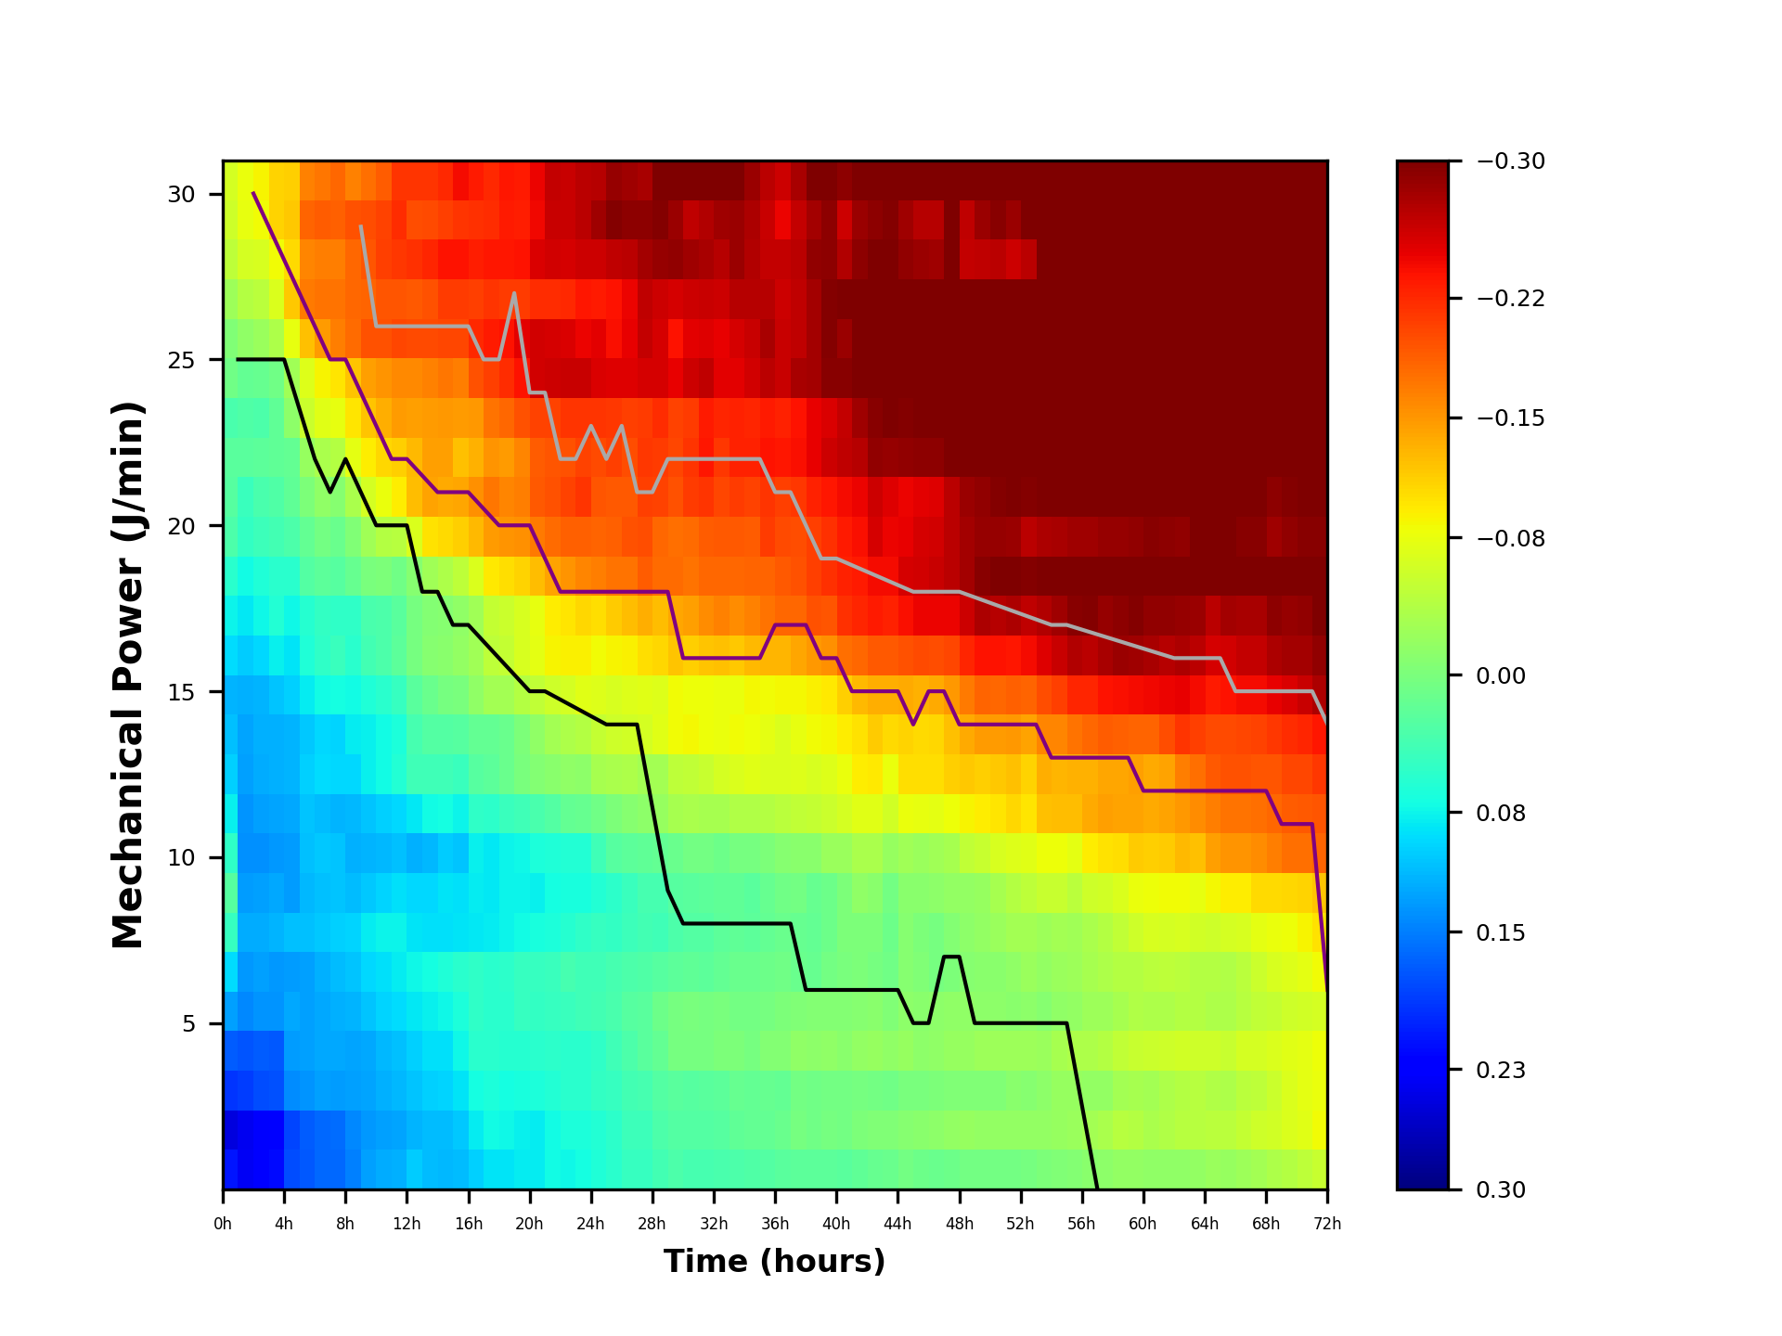
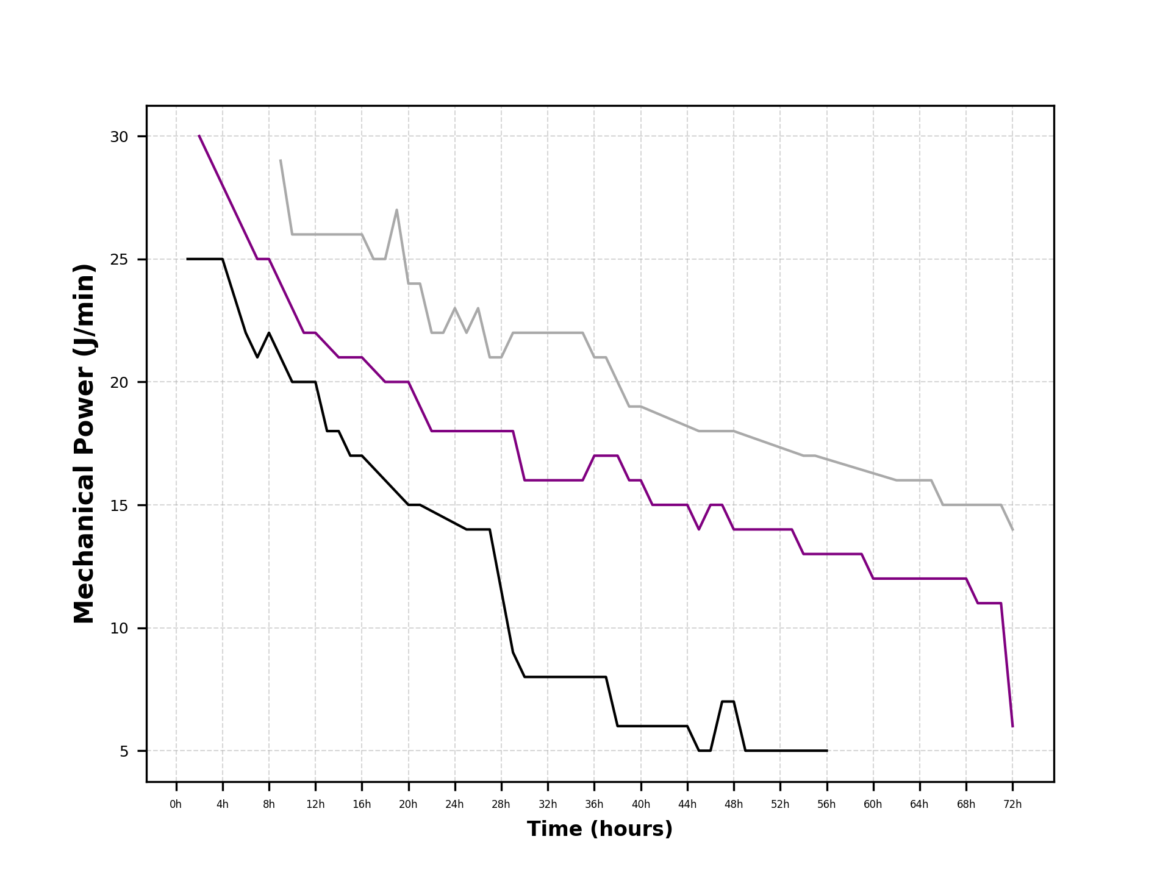
...
time | mp5 | mp6 | mp7 | mp8 | mp9 | mp10 | mp11 | mp12 | mp13 | mp14 | mp15 | mp16 | mp17 | mp18 | mp19 | mp20 | mp21 | mp22 | mp23 | mp24 | mp25 | mp26 | mp27 | mp28 | mp29 | mp30
72 | -0.056197643458 | -0.084886900145 | -0.080955914141 | -0.083004458441 | -0.064573135675 | -0.085594508628 | -0.10100101194 | -0.11987458462 | -0.18257915627 | -0.19172562391 | -0.20965573604 | -0.23134968581 | -0.27619173116 | -0.29054365631 | -0.30059145628 | -0.33182741553 | -0.2943390109 | -0.30832809537 | -0.37985042918 | -0.36787363717 | -0.38808189921 | -0.38107204172 | -0.3796196176 | -0.34696350096 | -0.48680851808 | -0.48841177087

